機能項目一覧（必須・調達仕様書部分）
別紙1．機能項目一覧（必須・調達仕様書部分） |  |  |  |  |  | 意見招請の回答案反映

番号 | 要件 | 回答における注意事項 | 回答 | 回答補足 | 別添資料の 該当箇所 | 仕様変更 | 文言修正
1 | 1. 調達案件の概要に関する事項
2 | １．１ 調達件名
3 | 平成３０～３４年度放射線障害防止法に係る運用管理システムの更新及び賃貸・運用保守
4 | １．２ 調達の背景
5 | 原子力規制委員会では、放射性同位元素等による放射線障害の防止に関する法律（以下、「放射線障害防止法」という。）に基づいて放射線源等に関する安全規制を行っている。同法に基づく事業者からの申請・届出等に関する許認可等情報、許可届出事業者情報及び放射線取扱主任者情報等の管理等を行うため、平成25年に調達した『放射線障害防止総合管理システム』を継続して運用してきている。一方、放射線障害防止法施行規則改正（平成21年10月公布、平成23年1月施行）により導入された放射線源登録制度（※）に基づく事業者からの報告情報（報告対象線原の仕様及び受入れ・払出し等の取引に関する情報）をデータベース化して、追跡管理を可能とすることで、国内で使用される特定放射性同位元素の不法な取引や所持に対する検知と抑制及び登録された情報を用いた早期の緊急時対応等を行うことを目的として、平成19年度から『放射線源登録管理システム』の整備を行い、平成21年8月より行政指導によるシステムの試行運用を、平成23年1月より法に基づく本格運用を行ってきた。（『放射線源登録管理システム』では、報告対象となる事業者が本制度に係る報告をオンライン上で行えるようにするための事業者側サブシステム及び原子力規制委員会が報告情報等を管理するための原子力規制委員会側サブシステム等を備えている。） | 調達の背景を理解した場合は○を回答すること。
6 | 本契約は、原子力規制委員会が放射線障害防止法に基づいて、放射線源等に関する安全規制業務を円滑に遂行するため、上述の2つのシステムの確実な運用・保守を目的としている。また、本契約においては、上述の２つのシステムを『放射線障害防止法に係る運用管理システム』（以下、「本システム」という。）として取り扱うこととし、本システムのうち『放射線源登録管理システム』で使用するハードウェアに係る新機種への更新、関連ソフトウェアの調達・更新、本システム全体の5年間（平成30年11月1日から平成35年3月31日の予定）のリース契約、本システム全般についての運用支援及び保守業務を行うこととする。（図１－１契約範囲の概念図、参照） | 調達の背景を理解した場合は○を回答すること。
7 | １．３ 目的及び期待する効果
8 | 当システムが放射線障害防止法に係る業務に支障を来たさぬよう、円滑なリース及び運用保守業務の実施を図るものである。 | 目的及び期待する効果を理解した場合は○を回答すること。
9 | １．４ 業務・情報システムの概要
10 | 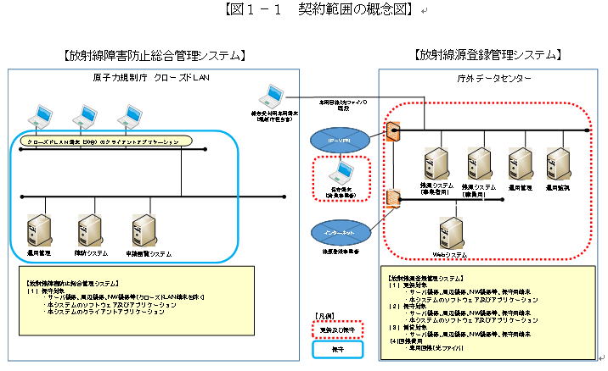 本システムの概要は次の図のとおりである。 | 業務・情報システムの概要を理解した場合は○を回答すること。
11 | １．５ 契約期間
12 | 契約締結日から平成３５年３月３１日 | 契約期間を承知する場合は○を回答すること。
13 | １．６ 作業スケジュール
14 | 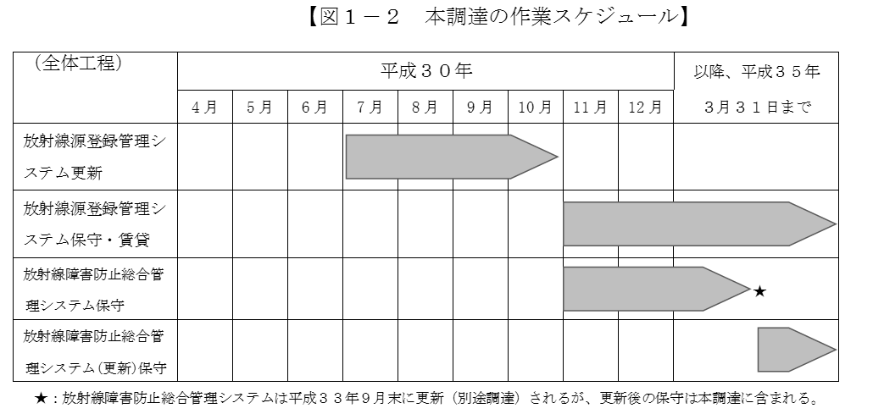 作業スケジュールは次の図のとおりである。 | 作業スケジュールを承知する場合は○を回答すること。
15 | ２． 調達案件及び関連調達案件の調達単位、調達の方式等に関する事項
16 | ２．１ 調達案件及びこれと関連する調達案件の調達単位、調達の方式、実施時期
17 | 関連する調達案件の調達単位、調達の方式、実施時期は次の表のとおりである。 | 調達単位、調達の方式、実施時期を承知する場合は○を回答
18 | ２．２ 調達案件間の入札制限
19 | 調達案件間に係る入札制限は行わない。 | 入札制限を理解した場合は○を回答すること。
20 | ３． 作業の実施内容に関する事項
21 | 本調達のうち、放射線源登録管理システムの更新業務は、既存のミドルウェア及びデータベース等のソフトウェア製品のバージョンアップ及びセキュリティアップデートを行うが、現行のアプリケーション機能が更新後においても現行システムと同等に動作するよう、開発及びテスト環境を整備したうえで、以下の作業を実施すること。
22 | また、放射線障害防止法に係る運用管理システム全体の保守業務は、現行アプリケーションを含めて契約期間中において放射線障害防止法に係る業務に支障を来たさぬよう、以下の作業を実施すること。
23 | ３．１ 作業の内容
24 | ア 放射線源登録管理システム更新に関わる 設計・開発業務
25 | （ア） 設計・開発実施計画書等の作成
26 | 請負者は、原子力規制庁が定める「プロジェクト計画書」及び「プロジェクト管理要領」と整合をとりつつ、原子力規制庁の指示に基づき、「設計・開発実施計画書」及び「設計・開発実施要領」の案を作成し、原子力規制庁の承認を受けること。
27 | （イ） 設計
28 | 請負者は、「別紙１ 要件定義書」の機能要件及び非機能要件を満たすためのハードウェア及びソフトウェア、運用、保守の「基本設計書」及び「詳細設計書」を作成し、原子力規制庁の承認を受けること。
29 | 請負者は、本システムの移行の方法、環境、段取り等を記載した「移行計画書」を作成し、原子力規制庁の承認を受けること。
30 | 請負者は、設計時に「保守作業計画書」及び「保守手順書」を作成し、原子力規制庁の承認を受けること。
31 | 請負者は、本システムの設計・開発において関係者（「原子力規制委員会ネットワークシステム運用事業者」、「行政ＬＡＮ運用事業者」等）と調整が必要な場合、原子力規制庁と協議の上、調整を行うこと。
32 | （ウ） 開発・テスト
33 | 請負者は、ソフトウェア及びハードウェアの設計・開発に当たり、情報セキュリティ確保のためのルール遵守や成果物の確認方法（例えば、情報セキュリティ遵守に関する教育、設計・開発に関する証跡の提示、現場での抜き打ち調査等についての実施主体、手順、方法等）を定め、原子力規制庁の承認を受けること。
34 | ・ 請負者は、ソフトウェア及びハードウェアの脆弱性を悪用した不正を防止するため、運用上対策が必要な場合は原子力規制庁の承認を受けた後、対応を実施し、「テスト結果報告書」により原子力規制庁に報告すること。なお、放射線源登録管理システムの更新にあたっては、既存のミドルウェア及びデータベース等のソフトウェア製品のバージョンアップ及びセキュリティアップデートを行うため、放射線源登録管理システムのアプリケーション機能が更新後においても現行システムと同等に動作するよう十分なテストを行い動作保証すること。品質保証において動作保証を行い難いと監督職員が判断した場合には、請負者の責任と負担によりアプリケーション開発事業者に再委託の上動作保証を行うこと。
35 | 請負者は、結合テスト及び総合テストについて、テスト体制、テスト環境、作業内容、作業スケジュール、テスト手順、合否判定基準等を記載した「テスト計画書」を作成し、原子力規制庁の承認を受けること。
36 | 請負者は、ハードウェア及びソフトウェアの「基本設計書」、「詳細設計書」及び「テスト計画書」に基づき、ソフトウェア及びハードウェアの開発、テストを行うこと.
37 | 請負者は、「テスト計画書」に基づき、結合テスト及び総合テストの実施完了時に「テスト仕様書兼テスト結果報告書」を提出し、原子力規制庁の承認を受けること。
38 | 請負者は、運用支援業務に必要な「運用手順書」及び「各種マニュアル」等が正常に適用できることを結合テスト及び総合テストで確認し、原子力規制庁の承認を受けること。
39 | （エ） システムの移行
40 | 請負者は移行作業に関して、「移行計画書」に基づき移行作業を行うこと。
41 | 請負者は、データ移行に当たり、本システムのデータ構造を明示し、保有・管理するデータの変換、移行要領の策定、例外データ等の処理方法等に関する「移行手順書」を作成し、原子力規制庁の承認を受けること。
42 | 請負者は、「移行計画書」及び「移行手順書」に基づき、システム移行及びデータ移行を実施し、作業状況を「移行実施報告書」に取りまとめ原子力規制庁に報告すること。
43 | 請負者は運用が安定していることを確認後、原子力規制庁から承認を得て、請負者側でデータ移行用に準備したデータ(作業用データ)が存在する場合は削除を行う。また、請負者はデータの消去作業の後、「移行実施報告書」に完了を明記し原子力規制庁へ提出すること。
44 | データ移行作業に支障を来す恐れがあると監督職員が判断した際は、請負者の責任と負担により現行の運用事業者に再委託の上、作業を実施すること。
45 | データ移行作業中に現行データの欠損が生じた場合には、請負者の責任と負担により現行の運用事業者に再委託の上、データ復旧作業を実施すること。
46 | （オ） ＯＤＢ登録用シートの提出
47 | 請負者は、次に掲げる事項について記載した「ＯＤＢ登録用シート」を、「設計・開発実施要領」において定める時期に、提出すること。
48 | 構築規模の管理
49 | 本システムの構築規模（工数等）の計画値及び実績値
50 | ハードウェアの管理
51 | 本システムを構成するハードウェアの製品名、型番、ハードウェア分類、契約形態、保守期限等
52 | ソフトウェアの管理
53 | 本システムを構成するソフトウェア製品の名称（エディションを含む。）、バージョン、ソフトウェア分類、契約形態、ライセンス形態、サポート期限等
54 | 回線の管理
55 | 本システムを構成する回線の回線種別、回線サービス名、事業者名、使用期間、ネットワーク帯域等
56 | 施設の管理
57 | 本システムを構成するハードウェア等が設置され、又は本システムの運用支援業務等に用いる区域を有する施設の施設形態、所在地、耐久性、ラック数、各区域に関する情報等
58 | 取扱情報の管理
59 | 本システムが取り扱う情報について、データ・マスタ名、個人情報の有無、格付等
60 | 情報セキュリティ要件の管理
61 | 本システムの情報セキュリティ要件
62 | 指標の管理
63 | 本システムの運用支援及び保守の間、把握すべきＫＰＩ（業務効果及び情報システム効果に関する指標）名、ＫＰＩの分類、計画値等の案
64 | イ システム全体の運用支援業務
65 | 請負者の作業内容は、「別紙１ 要件定義書」の「３．１５．運用に関する事項」に示す。
66 | ウ システム全体の保守業務
67 | 請負者の作業内容は、「別紙１ 要件定義書」の「３．１６．保守に関する事項」に示す。
68 | エ ハードウェア及びソフトウェア製品の賃貸借
69 | ① 機器の納入及び搬入作業
70 | 原子力規制庁の指示に従い請負者は機器の納入及び搬入作業を行うこと。
71 | 納入場所
72 | 各機器の納入場所は、原子力規制庁が指定する場所（首都圏データセンター）である。
73 | 納入費用については、納入場所の地理条件について、十分考慮し、納入費用については、本調達に含むこと。
74 | 搬入作業
75 | 原子力規制庁が指示した場所で開梱し納入すること。また、開梱設置後の包材等は持ち帰ること。納入予定場所には搬入のための設備(駐車場、貨物用大型エレベータ等)の有無を確認し作業を考慮すること。
76 | ② 撤去及び搬出作業
77 | 本契約終了後、原子力規制庁の指示に従い請負者にて納入した機器の撤去作業を行うこと。
78 | 請負者は、機器設置を行った納入場所より、不要機器を撤去及び搬出する際、各機器を接続している配線についても同時に撤去すること。
79 | 撤去、搬出及び廃棄のために必要なすべての経費(養生品、機材及び車両等を含む)は、すべて請負者の負担とすること。
80 | 原子力規制庁の指示に従い撤去、搬出日時及び搬出回数についての工程表を作成し、作業を実施すること。
81 | 撤去及び搬出時はエレベータ内及び搬出経路等、必要な場所に養生を実施し、作業後は不要となった養生品の撤去を速やかに実施すること。
82 | ③ データ消去作業
83 | 本契約期間中及び終了後のハードウェア障害時等におけるデータ消去作業に関わる調整等は、原子力規制庁から承認を得て、全て請負者が行うこと。
84 | 不要機器の撤去及び搬出後、第三者がデータ復元ソフトウェア等を利用してもデータが復元されないように完全にデータを消去すること。
85 | データ消去作業に必要な機器、人員及び経費等については請負者の負担で用意すること。
86 | データ消去作業は原子力規制庁が指示する場所にて実施すること。
87 | 請負者は、不要機器の撤去及び搬出においては、データが消去されるまで不要機器から情報が漏えいしないよう、厳重にセキュリティ管理をすること。
88 | データ消去作業終了後、請負者はデータの消去完了を明記した証明書を原子力規制庁に対して提出すること。
89 | データ消去作業は原子力規制庁が指示する場所にて実施すること。
90 | データ消去作業については原則として委託を認めないところ、請負者の責任において請負者の関連業者へ委託する場合にはこの限りではない。
91 | ・ データ消去作業実施後の機器の引取り費用については、請負者にて負担すること。
92 | オ ＯＤＢ登録用シートの提出
93 | 請負者は、次に掲げる事項について記載した「ＯＤＢ登録用シート」を、「保守手順書」において定める時期に、提出すること。
94 | 各データの変更管理
95 | 本システムの保守において、構築規模の管理、ハードウェアの管理、ソフトウェアの管理、回線の管理、外部サービスの管理、施設の管理、公開ドメインの管理、取扱情報の管理、情報セキュリティ要件の管理、指標の管理の各項目についてその内容に変更が生じる作業をしたときは、当該変更を行った項目。
96 | 作業実績等の管理
97 | 本システムの保守中に取りまとめた作業実績、リスク、課題及び障害事由。
98 | カ ＯＤＢ登録用シートの提出に係る業務
99 | 請負者は、「政府情報システムの整備及び管理に関する標準ガイドライン」の別紙２「情報システムの経費区分」に基づき区分等した契約金額の内訳を記載した「ＯＤＢ登録用シート」を契約締結後速やかに提出すること。
100 | 請負者は、原子力規制庁から求められた場合は、スケジュールや工数等の計画値及び実績値について記載した「ＯＤＢ登録用シート」を提出すること。
101 | ３．２ 成果物の範囲、納品期日等
102 | ア 成果物
103 | 成果物は次の表のとおりである。
104
105 | イ 納品方法
106 | 成果物は、全て日本語で作成すること。
107 | 用字・用語・記述符号の表記については、「公用文作成の要領（昭和27年４月４日内閣閣甲第16号内閣官房長官依命通知）」を参考にすること。
108 | 情報処理に関する用語の表記については、日本工業規格（ＪＩＳ）の規定を参考にすること。
109 | 成果物は紙媒体及び電磁的記録媒体により作成し、原子力規制委員会から特別に示す場合を除き、原則紙媒体及び電磁的記録媒体はそれぞれ正１部・副 1 部(合計２部)を納品すること。
110 | 紙媒体による納品について、用紙のサイズは、原則として日本工業規格Ａ列４番とするが、必要に応じて日本工業規格Ａ列３番を使用すること。
111 | 電子媒体による納品については、別添の「２．電子データの仕様」を参照して作成し、ＤＶＤ－Ｒ等の媒体に格納して納品すること。
112 | 納品後原子力規制委員会において改変が可能となるよう、図表等の元データも併せて納品すること。
113 | 成果物の作成に当たって、特別なツールを使用する場合は、担当職員の承認を得ること。
114 | 成果物が外部に不正に使用されたり、納品過程において改ざんされたりすることのないよう、安全な納品方法を提案し、成果物の情報セキュリティの確保に留意すること。
115 | 電磁的記録媒体により納品する場合は、不正プログラム対策ソフトウェアによる確認を行うなどして、成果物に不正プログラムが混入することのないよう、適切に対処すること。
116 | ウ 納品場所
117 | 原則として、成果物は次の場所において引渡しを行うこと。ただし、原子力規制委員会が納品場所を別途指示する場合はこの限りではない。
118 | 〒１０６－８４５０ 東京都港区六本木１丁目９番９号 六本木ファーストビル 原子力規制委員会原子力規制庁 長官官房放射線防護グループ 放射線規制部門
119 | ４． 満たすべき要件に関する事項
120 | 本調達による実施事項は、「別紙１要件定義書」の各要件を満たすこと。
121 | ５． 作業の実施体制・方法に関する事項
122 | ５．１ 作業実施体制
123 | プロジェクトの推進体制及び請負者に求める作業実施体制は次の図のとおりである。なお、請負者内のチーム編成については想定であり、請負者決定後に協議の上、見直しを行う。
124 | 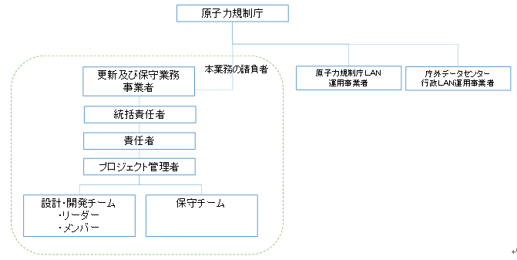 | プロジェクトの調達は更新及び保守業務であることを理解した場合は○を回答すること。 ※運用業務は調達対象外とする。
125 | 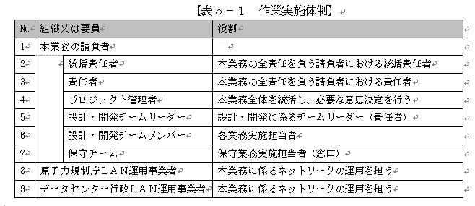
126 | ５．２ 作業要員に求める資格等の要件
127 | 請負者における本業務の責任者は、本システムと同規模以上の設計・構築の遂行責任者としての経験を３件以上有すること。また、3件のうち1件は過去５年以内に１つのシステムで基盤構築及び運用保守の全てにおいて責任者としてシステムライフサイクル全体の業務を完遂した実績を証明すること。また、過去５年以内に外部のデータセンターを用いた運用保守業務の遂行責任者経験を有すること。
128 | 本業務の遂行責任者は、「情報処理の促進に関する法律」（昭和 45 年法律第 90 号）に基づき実施される情報処理技術者試験のうちプロジェクトマネージャ試験の合格者又は Project Management Institute (PMI) が認定する PMP の資格を有すること。ただし、当該資格保有者等と同等の能力を有することが経歴等において明らかな者については、これを認める場合がある（その根拠を明確に示し、原子力規制庁の理解を得ること。）。
129 | 設計・開発チームリーダーは、本システムと同規模以上の設計・開発の経験をリーダクラスとしての２件以上有すること。
130 | 設計・開発チームリーダー及び設計・開発メンバに、情報処理の促進に関する法律に基づき実施される情報処理技術者試験のうち、以下のいずれかの試験区分の合格者を１名以上含めること。 （ア） システムアーキテクト試験 （イ） データベーススペシャリスト試験 （ウ） ネットワークスペシャリスト試験 （エ） 情報セキュリティスペシャリスト試験
131 | 保守チームリーダーは、本システムと同規模以上の運用保守の経験をリーダクラスとしての２件以上有すること。
132 | 保守業務のチームリーダー及びメンバーのいずれかに以下のいずれかの資格と同等以上の資格を有する者がいること。 （ア） 情報処理の促進に関する法律に基づき実施される情報処理技術者試験のうち情報セキュリティスペシャリスト試験（旧テクニカルエンジニア（情報セキュリティ）試験又は旧情報セキュリティアドミニストレータ試験）、ＩＳＡＣＡ（Information Systems Audit and Control Association）が認定する公認情報セキュリティマネージャー（ＣＩＳＭ（Certified Information Security Manager））、又は国際情報システムズセキュリティ認証コンソーシアムが認定する情報システムのセキュリティ専門家認定 （ＣＩＳＳＰ（Certified Information Systems Security Professional）） （イ） ＩＴＩＬ（Information Technology Infrastructure Library）資格認定機関が認定する ＩＴＩＬ認定のうち、ファウンデーション又はエキスパート。
133 | ５．３ 作業場所
134 | 本業務の作業場所及び作業に当たり必要となる設備、備品及び消耗品等については、請負者の責任において用意すること。また、必要に応じて原子力規制庁が現地確認を実施することができるものとする。
135 | 搬入作業については原子力規制庁が指定する場所（首都圏データセンター）で行うこと。
136 | ５．４ 作業の管理に関する要領
137 | 請負者は、原子力規制庁が承認した「設計・開発実施要領」に基づき、設計・開発業務に係るコミュニケーション管理、体制管理、工程管理、品質管理、リスク管理、課題管理、システム構成管理、変更管理、情報セキュリティ対策を行うこと。
138 | 請負者は、「保守手順書」に基づき、保守業務に係るコミュニケーション管理、体制管理、作業管理、リスク管理、課題管理、システム構成管理、変更管理、情報セキュリティ対策を行うこと。
139 | 請負者は、当該業務で納入または更新する全てのソフトウェアの種類、バージョン及びサポート期間の終了日に係る情報並びにこれらの変更情報について、現在の状況を正確に反映した文書を整備すること。また、これらの内容に変更がある場合には文書を更新することで情報を提供すること。
140 | ６． 作業の実施に当たっての遵守事項
141 | ６．１ 機密保持、資料の取扱い
142 | 請負者は、機密保持や資料の取扱い及びセキュリティ対策等について、以下の措置を講ずること。
143 | 業務上知り得た情報は、本業務以外の目的で利用しないこと。
144 | 業務上知り得た情報について第三者への開示や漏えいをしないこと。
145 | 業務上知り得た情報は、原子力規制庁の許可なく「５．３ 作業場所」以外の場所に持出さないこと。
146 | 請負者の責に起因する情報セキュリティインシデントが発生するなどの万一の事故があった場合、直ちに原子力規制庁へ報告すること。また、請負者の責により原子力規制庁及び関係機関へ損害が生じた場合に賠償等の責任を負うこと。
147 | 業務の履行中に受け取った情報は管理を行い、業務終了後の返却又は抹消等を行い、復元不可能な状態にすること。
148 | 適切な措置が講じられていることを確認するため、遵守状況の報告を行うこと。また、必要に応じて行う原子力規制庁による実地調査を受け入れること。
149 | 請負者はシステム構築及び情報セキュリティ対策の実施において原子力規制委員会情報セキュリティポリシーおよび本調達仕様書、要件定義書に記載されたセキュリティに係る要件をすべて満たすこと。
150 | ６．２ 遵守する法令等
151 | ア 法令等の遵守
152 | 本調達にて納入する機器は、「環境物品等の調達の推進に関する基本方針」（平成２８年４月１日環境大臣）に掲げる特定調達物品等に該当するものは、「環境物品等の調達の推進に関する基本方針」（平成２８年２月２日変更閣議決定。以下「基本方針」という。）の判断の基準を満たすこと。その他の納入成果物についても可能な限り基本方針の判断の基準を満たすものを導入すること。
153 | 導入する機器を構成するハードウェア、ソフトウェアのうち、JIS等の国内規格、ISO等の国際規格に定めのある製品については、当該規格に準拠していること。
154 | イ その他文書、標準への準拠
155 | 当該調達案件の遂行に当たって以下との整合を確保し作業を行うこと。 （ア）プロジェクト計画書 （イ）プロジェクト管理要領 （ウ）政府情報システムの整備及び管理に関する標準ガイドライン （エ）原子力規制委員会情報セキュリティポリシー
156 | ７． 成果物の取扱いに関する事項
157 | ７．１ 知的財産権の帰属
158 | 本業務における成果物の原著作権及び二次的著作物の著作権（著作権法第21条から第28条に定める全ての権利を含む。）は、受注者が本調達の実施の従前から権利を保有していた等の明確な理由によりあらかじめ提案書にて権利譲渡不可能と示されたもの以外は、全て原子力規制委員会に帰属するものとする。
159 | 原子力規制委員会は、成果物について、第三者に権利が帰属する場合を除き、自由に複製し、改変等し、及びそれらの利用を第三者に許諾することができるとともに、任意に開示できるものとする。また、受注者は、成果物について、自由に複製し、改変等し、及びこれらの利用を第三者に許諾すること（以下「複製等」という。）ができるものとする。ただし、成果物に第三者の権利が帰属するときや、複製等により原子力規制委員会がその業務を遂行する上で支障が生じるおそれがある旨を契約締結時までに通知したときは、この限りでないものとし、この場合には、複製等ができる範囲やその方法等について協議するものとする。
160 | 本件プログラムに関する権利（著作権法第21条から第28条に定める全ての権利を含む。）及び成果物の所有権は、原子力規制委員会から受注者に対価が完済されたとき受注者から原子力規制委員会に移転するものとする。
161 | 納品される成果物に第三者が権利を有する著作物（以下「既存著作物等」という。）が含まれる場合には、受注者は、当該既存著作物等の使用に必要な費用の負担及び使用許諾契約等に関わる一切の手続を行うこと。この場合、本業務の受注者は、当該既存著作物の内容について事前に原子力規制委員会の承認を得ることとし、原子力規制委員会は、既存著作物等について当該許諾条件の範囲で使用するものとする。
162 | 受注者は原子力規制委員会に対し、一切の著作者人格権を行使しないものとし、また、第三者をして行使させないものとする。
163 | ７．２ 瑕疵担保責任
164 | 受注者は、本調達について検収を行った日を起算日として1年間、成果物に対する瑕疵担保責任を負うものとする。その期間内において瑕疵があることが判明した場合には、その瑕疵が原子力規制委員会の指示によって生じた場合を除き（ただし、受注者がその指示が不適当であることを知りながら、又は過失により知らずに告げなかったときはこの限りでない。）、受注者の責任及び負担において速やかに修正等を行い、指定された日時までに再度納品するものとする。なお、修正方法等については事前に原子力規制委員会の承認を得てから着手するとともに、修正結果等についても原子力規制委員会の承認を受けること。
165 | 原子力規制委員会は、前各項の場合において、瑕疵の修正等に代えて、当該瑕疵により通常生ずべき損害に対する賠償の請求を行うことができるものとする。また、瑕疵を修正してもなお生じる損害に対しても同様とする。
166 | ７．３ 検収
167 | 本業務の受注者は、成果物等について、納品期日までに原子力規制委員会に内容の説明を実施して検収を受けること。
168 | 検収の結果、成果物等に不備又は誤り等が見つかった場合には、直ちに必要な修正、改修、交換等を行い、変更点について原子力規制委員会に説明を行った上で、指定された日時までに再度納品すること。
169 | ８． 入札参加資格に関する事項
170 | ８．１ 入札参加要件
171 | ア 競争参加資格
172 | 予算決算及び会計令第 70 条の規定に該当しない者であること。なお、未成年者、被保佐人又は被補助人であって、契約締結のために必要な同意を得ている者は、同条中、特別の理由がある場合に該当する。
173 | 公告日において平成２８、２９、３０年度全省庁統一資格の「役務の提供等」の「Ａ」及び「Ｂ」の等級に格付けされ、競争参加資格を有する者であること。 | 適合証明書に記載
174 | イ 公的な資格や認証等の取得
175 | ＩＳＯ９００１（ＱＭＳ）又はＣＭＭＩ（Level 3 以上）の公的機関による認証を取得していること。 | 適合証明書に記載
176 | ＩＳＯ２７００１（ＩＳＭＳ）の公的機関による認証を取得していること。 | 適合証明書に記載
177 | ＩＳＯ２００００（ＩＴサービス）の公的機関による認証を取得していること。 | 適合証明書に記載
178 | ＩＳＯ１４００１（環境マネジメントシステム）の公的機関による認証を取得していること。 | 適合証明書に記載
179 | プライバシーマークの認定を取得していること。 | 適合証明書に記載
180 | ウ 受注実績
181 | 入札参加者は、本業務と同等規模以上の情報システムの構築及びＩＴコンサルティングを実施した実績を有する者であること（発注者名、業務名称（非開示の場合にはその旨明記）、業務内容の概要、実施期間を記載した一覧表（任意様式）を提出すること。）。
182 | ８．２ 入札制限
183 | 次の事業者（再委託先等を含む。）及びこの事業者の「財務諸表等の用語、様式及び作成方法に関する規則」（昭和 38 年 11 月 27 日大蔵省令第 59 号）第８条に規定する親会社及び子会社、同一の親会社を持つ会社並びに委託先事業者等の緊密な利害関係を有する事業者は、入札には参加できない。
184 | ① 環境省 CIO 補佐官及びその支援スタッフ等の属する事業者
185 | 環境省 CIO 補佐官、技術アドバイザー及びその支援スタッフ等（常時勤務を要しない官職を示す職員、「一般職の任期付職員の採用及び給与の特例に関する法律」（平成 12 年 11 月 27 日法律第 125 号）に規定する任期付職員及び「国と民間企業との間の人事交流に関する法律」（平成12年12月22日法律第224 号）に基づき交流採用された職員を除く。）が現に属する又は過去２年間に属していた事業者及びこの事業者の「財務諸表等の用語、様式及び作成方法に関する規則」（昭和 38 年 11 月 27 日大蔵省令第 59 号）第８条に規定する親会社及び子会社、同一の親会社を持つ会社並びに委託先事業者などの緊密な利害関係を有する事業者は、本書に示す調達について入札に参加することはできない。また、環境省 CIO 補佐官等がその職を辞職した後に所属する事業者の所属部門（辞職後の期間が２年に満たない場合に限る。）についても、入札に参加することを認めないものとする。
186 | ９． 再委託に関する事項
187 | ９．１ 再委託の制限及び再委託を認める場合の条件
188 | 受注者は再委託先の行為について一切の責任を負うものとする。
189 | 再委託先における情報セキュリティの確保については受注者の責任とする。
190 | 受注者は、業務を一括して第三者に請け負わせてはならない。ただし、あらかじめ書面によって原子力規制委員会の承認を得た場合は、この限りではない。
191 | 前項において第三者にて請け負わせる場合、責任者及び補佐の業務については請け負わせてはならない。
192 | ９．２ 承認手続
193 | 本業務の実施の一部を合理的な理由及び必要性により再委託する場合には、あらかじめ再委託の相手方の商号又は名称及び住所並びに再委託を行う業務の範囲、再委託の必要性及び契約金額等について記載した別添の再委託承認申請書を原子力規制委員会に提出し、あらかじめ承認を受けること。
194 | 前項による再委託の相手方の変更等を行う必要が生じた場合も、前項と同様に再委託に関する書面を原子力規制委員会に提出し、承認を受けること。
195 | 再委託の相手方が更に委託を行うなど複数の段階で再委託が行われる場合（以下「再々委託」という。）には、当該再々委託の相手方の商号又は名称及び住所並びに再々委託を行う業務の範囲を書面で報告すること。
196 | ９．３ 再委託先の契約違反等
197 | 再委託先において、本調達仕様書に定める事項に関する義務違反又は義務を怠った場合には、受注者が一切の責任を負うとともに、原子力規制委員会は、当該再委託先への再委託の中止を請求することができる。
198 | １０． その他特記事項
199 | 業務の遂行に当たっては、問題点や課題の指摘に留まらず、その有効的な解決策の提示とそれに係る必要な調査も実施すること。
200 | 業務の円滑な遂行を実現するため、必要な時に積極的に調整等を実施すること。また積極的に問題や課題の早期発見に努め、主体的かつ迅速に、その解決に取り組むこと。
201 | 調達仕様書に定めた作業は、現時点で想定されるものを記述したものである。今後、各作業等に変更が生じた場合は、原子力規制庁と協議の上、柔軟に対応すること。
202 | 設計・開発の過程において、通常、生じ得るレベルの変更等、軽微な追加については柔軟に対応すること。
203 | 調達仕様書に記載のある作業について、その実現方法が調達仕様書に具体的に記載されておらず、設計・開発の過程で具体化した場合もしくは実現方法等が調達仕様書と異なる方式となった場合については、原子力規制庁と協議の上、対応すること。
204 | 保守期間については、すべての作業をあらかじめ予算化された通年等の保守契約の中で実施すること。
205 | １１． 資料閲覧要領
206 | 閲覧場所：原子力規制委員会原子力規制庁放射線規制部門内 閲覧期間及び時間：平成 30 年 6 月 11 日～平成30 年 6 月 22 日 10 時～17 時 閲覧手続：最大５名まで。閲覧にて知り得た内容については、入札の検討以外には使用しないこと。また、本調達に関与しない者等に情報が漏えいしないように留意すること。閲覧資料の複写等による閲覧内容の記録は行わないこと。 なお、資料閲覧は必須とし、当該資料を熟読の上応札すること。資料閲覧を実施していない業者の応札は認めない。 連絡先：原子力規制委員会原子力規制庁 放射線防護グループ 放射線規制部門 （電話：０３－５１１４－２１５５）
207 | １２． 附属文書
208 | ア 要件定義書
209 | 「別紙１ 要件定義書」に準ずること。
210 | イ 参考資料
211 | 「別紙１ 要件定義書」に準ずること。
212 | ウ 閲覧資料
213 | 現行システムの設計書等

機能項目一覧（必須・要件定義書部分）
別紙1．機能項目一覧（必須・要件定義書部分） |  |  |  |  |  | 意見招請の回答案反映

番号 | 要件 | 回答における注意事項 | 回答 | 回答補足 | 別添資料の 該当箇所 | 仕様変更 | 文言修正
1 | １． 業務要件の定義
2 | １．１ 業務実施手順に関する事項
3 | (１) 業務の範囲（業務機能とその階層）
4 | 本業務の対象となる２つのシステムにて、運用されている業務範囲は以下のとおりである。なお、システムの更新業務は「②放射線源登録管理システム」のみ、保守業務は「①放射線障害防止総合管理システム」及び「②放射線源登録管理システム」が対象である。
5 | ①放射線障害防止総合管理システム
6 | 放射線障害防止法に基づいて各事業所より提出される申請・届出書類を基に、各審査官が当該システムのデータベースに入力を行い、データベースの更新・維持及び共有を行う。
7 | 維持されたデータベースを基に、許可（承認）証の印刷、主任者免状の印刷、検査用資料の出力、統計資料の元データの出力、事業者情報の管理・比較を行う。
8 | 定期的に放射線源登録管理システムとの情報連携作業を行うとともに、当該システムのデータと放射線源登録管理システムのデータの照合を適宜行う。
9 | ②放射線源登録管理システム
10 | 法令で定められた特定の放射能以上の密封された放射線源について、各事業所より、受払情報、在庫情報、輸出入情報、廃棄情報、製造情報等の報告を受け、報告内容の確認とシステム内のDBとの照合を行う。
11 | 報告された輸出入情報に関して、国内法令及びIAEAの行動規範に照らし、適切に実施されているか確認を行う。
12 | 報告期日（受払情報であれば15日以内）を過ぎた事業所に対し、確認と注意喚起を行う。
13 | 定期的に放射線障害防止総合との情報連携作業を行うとともに、当該システムのデータと本システムのデータの照合を適宜行う。
14 | (２) 業務フロー図
15 | 閲覧資料を参照すること。
16 | (３) 業務の実施に必要な体制
17 | ①放射線障害防止総合管理システム
18 | 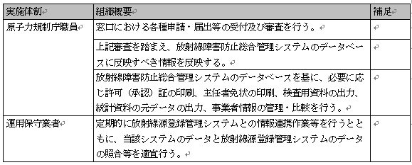
19 | ②放射線源登録管理システム
20 | 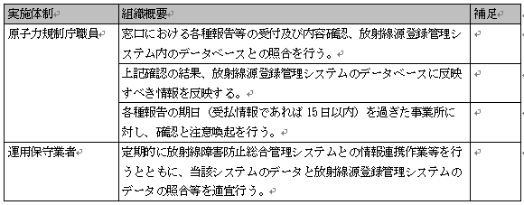
21 | (４) 入出力情報項目及び取扱量
22
23 | １．２ 規模に関する事項
24 | (１) システムの利用者数
25 | ①放射線障害防止総合管理システム
26
27 | ②放射線源登録管理システム
28
29 | (２) 単位（年、月、日、時間等）当たりの処理件数
30 | 本業務の単位あたりの処理件数は次の表のとおりである。
31
32 | １．３ 時期・時間に関する事項
33 | (１) 業務の時期・時間
34 |  | 業務の実施期間・提供時間を理解した場合は○を回答すること。
35 | １．４ 場所等に関する事項
36 | (１) 実施場所
37 | 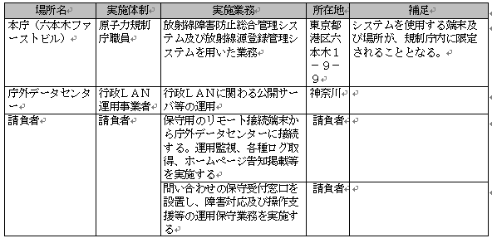 | 業務の実施場所を理解した場合は○を回答すること。
38 | (２) 設備、物品等資源の定義方法
39 | ア. 放射線障害防止総合管理システム
40 |  | 既存のものあるいは規制庁が準備したものを活用求める事項のため本プロジェクトにおいて不要とする
41 | イ. 放射線源登録管理システム
42 | 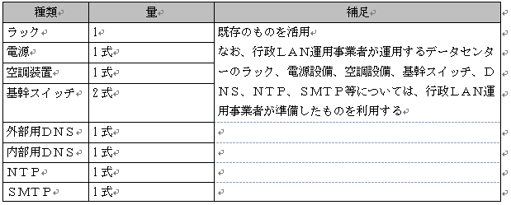 | 既存のものあるいは規制庁が準備したものを活用求める事項のため本プロジェクトにおいて不要とする
43 | １．５ 管理すべき指標に関する事項
44 | 本システムの管理すべき指標は次の表のとおりである。
45
46 | １．６ 情報システム化の範囲に関する事項
47 | （１）放射線障害防止総合管理システム
48 | 法令に基づいて各事業所より提出される申請・届出書類を基に、各審査官が当該システムのデータベースに入力を行い、データベースの更新・維持及び共有を行う。
49 | 維持されたデータベースを基に、許可（承認）証の印刷、主任者免状の印刷、検査用資料の出力、統計資料の元データの出力、事業者情報の管理・比較を行う。
50 | 定期的に放射線源登録管理システムとの情報連携作業等を行うとともに、当該システムのデータと放射線源登録管理システムのデータの照合等を適宜行う。
51 | （２）放射線源登録管理システム
52 | 法令で定められた特定の放射能以上の密封された放射線源について、各事業所より、受払情報、在庫情報、輸出入情報、廃棄情報、製造情報等の報告を受け、報告内容の確認とシステム内のDBとの照合を行う。
53 | 報告された輸出入情報に関して、国内法令及びIAEAの行動規範に照らし、適切に実施されているか確認を行う。
54 | 報告期日（受払情報であれば15日以内）を過ぎた事業所に対し、確認と注意喚起を行う。
55 | 定期的に放射線障害防止総合との情報連携作業等を行うとともに、当該システムのデータと本システムのデータの照合等を適宜行う。
56 | ２． 機能要件の定義
57 | ２．１ 機能に関する事項
58 | ２．１．１ 放射線障害防止総合管理システム
59 | 放射線障害防止総合管理システムは、以下３つのサブシステムから成り立っており、サブシステムは、それぞれ専用のアプリケーションソフトウェア（（1）放射線障害防止総合管理サブシステム、（2）申請書閲覧サブシステム、（3）ファイル共用サブシステム）により運用される。
60 | （１）放射線障害防止総合管理サブシステム
61 | ①職員認証機能
62 | 職員のログイン認証
63 | ②メニュー機能
64 | システムのメニュー表示
65 | ③主任者運用機能
66 | 放射線取扱主任者に関する管理（資格所有者氏名・免状番号・取得日など）
67 | ④事業所運用機能
68 | 放射性同位元素の使用等の許可や届出の内容等を管理（事業所に関する事項｛名称・所在地など｝・許可届出の内容｛核種・数量など｝・予防規程届出日・主任者選任解任など）
69 | ⑤立入検査機能
70 | 立入検査結果に関する管理（検査者・結果等のデータ）
71 | ⑥管理状況報告書機能
72 | 毎年 6月 30日までに提出される当該報告書に関する管理
73 | ⑦申請書管理機能
74 | 氏名等に係る変更届に関する管理
75 | ⑧統計処理機能
76 | システム内にある事業所の統計に関する管理
77 | ⑨マスタ保守機能
78 | システム内にある普遍的なデータ等に関する管理
79 | ⑩連携データ出力機能
80 | 放射線源登録管理システムとの連携データを出力。
81 | （２）申請書閲覧サブシステム
82 | 申請者イメージファイルの検索・閲覧
83 | （３）ファイル共用サブシステム
84 | 申請書データ等のデータ共用
85 | ２．１．２ 放射線源登録管理システム
86 | 放射線源登録管理システムは、報告対象となる事業者が本制度に係る報告をオンライン上で行えるようにするためのマイクロソフト社製エクセル（以下「エクセル」という。）報告様式サブシステム及び事業者側サブシステム、ならびに規制当局が報告情報等を管理するための職員側サブシステムの３つのサブシステムを備えており、専用のアプリケーションソフトウェア（放射線源登録管理システム）により運用される。
87 | （１）エクセル報告様式サブシステム
88 | ①報告用電子データフォーム入力機能
89 | 報告データの入力
90 | ②報告用電子データ生成機能
91 | 報告用電子データの生成
92 | （２）事業者側サブシステム
93 | ①使用者等認証機能
94 | 使用者等のログイン認証
95 | ②報告用電子データ送信機能
96 | 報告用電子データの送信・登録
97 | ③お知らせ内容表示機能
98 | お知らせ情報の閲覧
99 | ④様式ダウンロード機能
100 | 報告用電子データ生成ツールのダウンロード
101 | （３）職員側サブシステム ※平成３０年３月よりサービス停止中
102 | ①職員認証機能
103 | 職員のログイン認証
104 | ②メニュー機能
105 | 線源職員側サブシステムのメニュー表示
106 | ③事業者向けお知らせ情報の掲載機能
107 | 上述の「（３）職員側サブシステム」は、メーカーサポート切れのフレームワーク（「Apache Struts 1.2」）を利用していたため、「平成２９年度放射線障害防止法に係る運用管理システム アプリケーション等の改修業務」において、サービスを停止した。 このフレームワークの更新業務は本件の所掌外だが、アプリケーション及びデータの移行とお知らせ情報の掲載については本調達に含める。
108 | ２．２ 画面に関する事項
109 | 「放射線障害防止総合管理システム」、「放射線源登録管理システム」とも画面に関する変更はないため取り扱い事項は定義しない。
110 | ２．３ 帳票に関する事項
111 | 「放射線障害防止総合管理システム」、「放射線源登録管理システム」とも帳票に関する変更はないため取り扱い事項は定義しない。以下、参考まで帳票の名称一覧を記す。帳票ソフトウェアは「Crystal Reports」を利用しており、クライアントPCのランタイム環境により動作する。
112 | ２．３．１ 放射線障害防止総合管理システム
113 | 1. 第1 種放射線取扱主任者免状
114 | 2. 第２種放射線取扱主任者免状（一般）
115 | 3. 特定第２種放射線取扱主任者免状
116 | 4. 第３種放射線取扱主任者免状
117 | 5. 第２種放射線取扱主任者免状
118 | 6. 事業所一覧
119 | 7. 検査履歴一覧
120 | 8. 検査カード
121 | 9. 検査カード裏
122 | 10.管理カード
123 | 11.主任者情報
124 | 12.予防規程受付年月日
125 | 13.放射性同位元素等使用許可証
126 | 14.放射性同位元素等使用承認証
127 | 15.放射性同位元素使用届受理通知
128 | 16.放射性同位元素販売業許可証
129 | 17.放射性同位元素等廃棄業許可証
130 | 18.放射性同位元素賃貸業許可証
131 | 19.略称許可証
132 | 20.貯蔵能力（密封されていない放射性同位元素）
133 | 21.貯蔵能力（密封されている放射性同位元素）
134 | 22.使用数量等（密封されていない放射性同位元素）
135 | 23.密封されていない放射性同位元素
136 | 24.使用数量等（密封されている放射性同位元素）
137 | 25.使用数量等（密封されている放射性同位元素）
138 | 26.密封されている放射性同位元素の種類
139 | 27.放射線発生装置
140 | 28.『放射線管理状況報告書』申請書 1
141 | 29.『放射線管理状況報告書』申請書 1 の別紙－Ⅰ
142 | 30.『放射線管理状況報告書』申請書 1 の別紙－Ⅱ
143 | 31.『放射線管理状況報告書』申請書 1 の別紙－Ⅲ
144 | 32.『放射線管理状況報告書』申請書２
145 | 33.『放射線管理状況報告書』申請書２の別紙－Ⅱ
146 | 34.『放射線取扱主任者選任・解任』申請書
147 | 35.『届出使用に関する氏名等の変更届』申請書１
148 | 36.『届出使用に関する氏名等の変更届』申請書２
149 | 37.事業所数の許認可別統計
150 | 38.事業所数の都道府県別統計
151 | 39.事業所数の利用形態別統計
152 | 40.密封貯蔵能力の事業所数統計
153 | 41.密封貯蔵能力の数量統計
154 | 42.非密封貯蔵能力の事業所数統計
155 | 43.非密封貯蔵能力の数量統計
156 | 44.装置機器の使用許可台数統計
157 | 45.放射線発生装置の使用許可台数統計
158 | 46.従事者機関別統計
159 | 47.従従事者分布別統計
160 | 48.主任者機関別統計
161 | 49.主任者一覧
162 | 50.主任者受講状況一覧
163 | ２．３．２ 放射線源登録管理システム
164 | 1. 報告線源詳細情報
165 | 2. 放射線源固有情報
166 | 3. 放射線源の所持に関する情報
167 | 4. 在庫確認情報
168 | 5. カテゴリ毎・事業者一覧
169 | 6. カテゴリ毎・線源一覧
170 | 7. 核種毎・事業者一覧
171 | 8. 核種毎・線源一覧
172 | 9. 核種毎・放射線源登録数（線源数及び所有事業所数）
173 | 10.カテゴリ毎・放射線源報告数
174 | 11.核種毎・放射線源報告数
175 | 12.利用通知書
176 | 13.仮データベース一覧
177 | 14.本データベース一覧
178 | 15.放射線源一覧
179 | 16.線源カタログ一覧
180 | 17.装備機器カタログ一覧
181 | 18.事業所一覧
182 | 19.事業所詳細
183 | 20.特定放射性同位元素に係る報告書（エクセル版）
184 | ２．４ 情報・データに関する事項
185 | 「放射線障害防止総合管理システム」、「放射線源登録管理システム」とも情報・データに関する変更はないため取り扱い事項は定義しない。万が一、請負者の作業により情報・データに削除・修正などの変更が生じた場合には、請負者の責任と負担により情報・データを復旧させること。
186 | ２．５ 外部インターフェースに関する事項
187 | 「放射線障害防止総合管理システム」、「放射線源登録管理システム（庁内設置部分）」とも外部インタフェースに関する変更はないため取り扱い事項は定義しない。なお、現行の「放射線源登録管理システム（庁外設置部分）」は庁外データセンター内に設置されており、一部機能を庁外データセンター内の他システムと共有しているため、本調達の作業により他システムに影響を与えないこと。万が一、他システムに影響を与えた場合には、請負者の責任と負担において影響を取り除くこと。
188 | ３． 非機能要件の定義
189 | ３．１ ユーザビリティ及びアクセシビリティに関する事項
190 | (１) 情報システムの利用者の種類、特性
191
192 | (２) ユーザビリティ
193 | 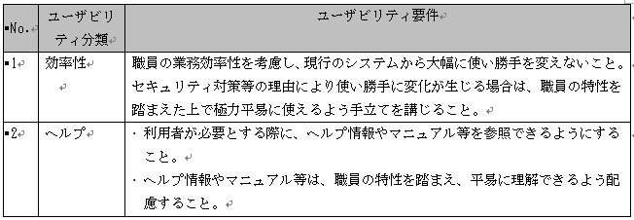
194 | (３) アクセシビリティ要件
195
196 | ３．２ システム方式に関する事項
197 | 当システムの主要部分は原子力規制委員会原子力規制庁内に設置されたクローズドLAN内に構築されており、既存である。「放射線源登録管理システム」の庁外データセンター機器の更新にあたっては、以下の方針・方式に基づき実施すること。
198 | (１) 情報システムの構成に関する全体の方針
199 | 情報システムの構成に係る全体の方針は次の表のとおりである。
200 | 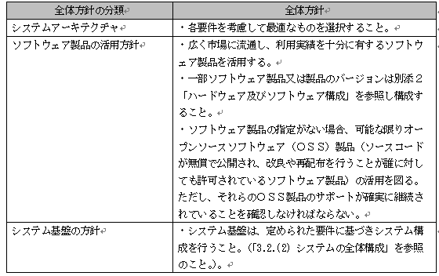
201 | (２) システムの全体構成
202 | 本システムの全体構成は次の図のとおりである。
203 | 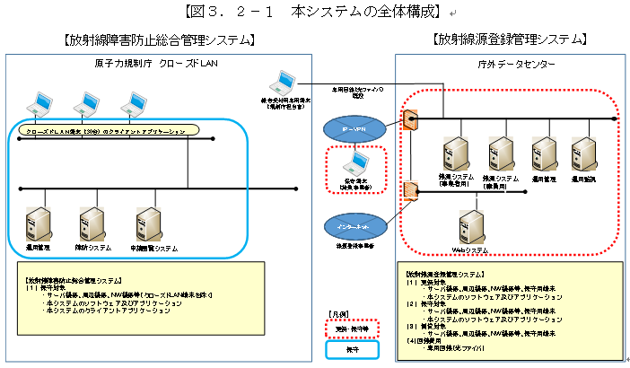
204 | (３) 開発方式及び開発手法
205 | 放射線源登録管理システムの更新にあたっては、既存のミドルウェア及びデータベース等のソフトウェア製品のバージョンアップ（構築時点での最新化）、及びセキュリティアップデートによる脆弱性対策を行う。その際、放射線源登録管理システムの現行のアプリケーション機能が更新後においても同等に動作するようことを確認し動作保証すること。 | 開発方式を理解した場合は○を回答すること。
206 | 新規に導入するセキュリティ可視化装置においては、データセンター側に設置するセグメント内におけるトラフィックの流通状態、異常発生、ファイアウォールへの攻撃検知をリアルタイムで把握できるセキュリティ製品を導入し、検知されたイベント情報（セキュリティアラートログ）をもとに通信状況を視覚的（グラフィカル）に把握できるように設定すること。 | 開発方式を理解した場合は○を回答すること。
207 | ３．３ 規模に関する事項
208 | (１) 機器数及び設置場所
209 | 「放射線障害防止総合管理システム」及び「放射線源登録管理システム」の機器数及び設置場所は下表のとおりである。
210 | 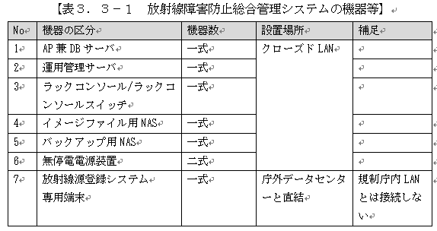
211 | 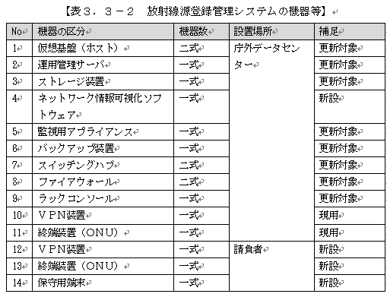
212 | 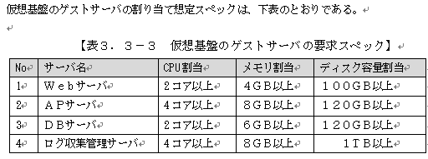
213 | (２) データ量
214 | 「１．１業務実施手順に関する事項(４)入出力情報項目及び取扱量」を参照のこと。
215 | (３) 利用者数
216 | 「１．２規模に関する事項」を参照のこと。
217 | ３．４ 性能に関する事項
218 | 「１．５管理すべき指標に関する事項」及び「３．１１情報システム稼動環境に関する事項」を参照のこと。「放射線源登録管理システム」の庁外データセンター機器の更新に関する性能については、本文の添付資料『「放射線源登録管理システム」の庁外データセンター機器の更新に関わるハードウェア及びソフトウェアの仕様要件』を参照のこと。
219 | ３．５ 信頼性に関する事項
220 | 「１．５管理すべき指標に関する事項」及び「３．１１情報システム稼働環境に関する事項」を参照のこと。
221 | ３．６ 拡張性に関する事項
222 | 「３．１１情報システム稼働環境に関する事項」を参照のこと。
223 | ３．７ 上位互換性に関する事項
224 | クライアント端末の OS 及びウェブブラウザのバージョンアップに備え、ソフトウェア製品の特定バージョンに依存する機能の利用を最低限とすること。
225 | 納入する各ソフトウェアの動作をサポートすること。各ソフトウェアのバージョンアップ時に、容易にバージョンアップが可能となるよう本システムで提供する機能に関しては、製品の改変及び特殊な作り込みを排除すること。
226 | ３．８ 中立性に関する事項
227 | 本調達の請負者以外の業者による本システム運用業務の遂行を可能とすることを目的とし、原則として本システムの構成要素(ハードウェア及びソフトウェア等)には、仕様の公開されたプロセッサ及びインターフェース規格等、可能な限りオープンな技術を採用し、特定の業者でなければ導入できない製品及び技術は利用しないこと。
228 | ３．９ 継続性に関する事項
229 | (１) 災害や事故等が発生した場合において、本業務の継続性を確保するために必要な要件やそのための方策について検討の上、原子力規制庁職員（以下、「担当官」という）と協議すること。
230 | (２) 大規模な災害が発生し、当庁が被災した場合においては、システムの一時停止もやむを得ないものとする。保守契約の範囲を超える被災時の復旧作業については、本調達の範囲には含めないこととする。
231 | ３．１０ 情報セキュリティに関する事項
232 | (１) 情報セキュリティ対策要件
233 | 請負者は、下記の点に留意して情報セキュリティを確保するものとする。
234 | 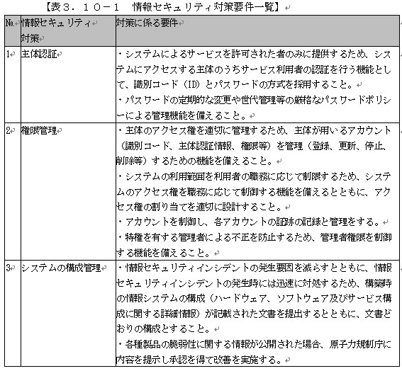 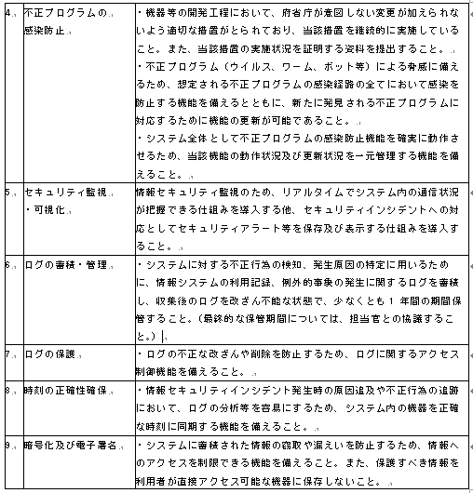
235 | (２) 情報セキュリティ要件
236 | 請負者は、下記の点に留意して情報セキュリティを確保するものとする。
237 | ア． システムの開発工程において、原子力規制庁の意図しない変更が行われないことを保証する管理が、一貫した品質保証体制の下でなされていること。また、当該品質保証体制が書類等で確認できること。
238 | イ． システムに原子力規制庁の意図しない変更が行われるなどの不正が見付かったときに、追跡調査や立入検査等、原子力規制庁と請負先が連携して原因を調査・排除できる体制を整備していること。また、当該体制が書類等で確認できること。
239 | ウ． 請負者の資本関係、役員等の情報、作業要員の氏名、所属、実績、国籍等の情報が把握できること。
240 | エ． 請負者の情報セキュリティ対策の実施について、以下の要件を満たすこと。
241 | ① 情報セキュリティインシデントが発生した場合、原因分析及び対処方法を担当官に報告し、承認を得ること。
242 | ② 情報セキュリティ対策その他の契約の履行状況について担当官に定期的に報告を行うこと。
243 | ③ 情報セキュリティ対策の完了後 1 年以内に請負者側の責めによる情報セキュリティ対策の不備が発見された場合には、請負者は無償で速やかに必要な措置を講ずること。
244 | オ． 請負者は、担当官から要機密情報を提供された場合には、当該情報の機密性の格付けに応じて適切に取り扱うための措置を講ずること。原子力規制庁より提供された要機密情報は、請負業務以外の目的で利用しないこと。また、本業務において請負者が作成する情報については、担当官からの指示に応じて適切に取り扱うこと。
245 | カ． 請負者は、機密性 2 を含む要保護情報を取り扱う保守端末について、盗難、不正な持ち出し、第三者による不正操作、表示用デバイスの盗み見等の物理的な脅威から保護すること。
246 | キ． 請負者は、要保護情報を取り扱うサーバ装置について、サーバ装置の盗難、不正な持ち出し、第三者による不正操作、表示用デバイスの盗み見等の物理的な脅威から保護すること。
247 | ク． 請負者は、原子力規制委員会情報セキュリティポリシーに準拠した情報セキュリティ対策の履行が不十分と見なされるとき又は請負者において請負業務に係る情報セキュリティ事故が発生したときは、必要に応じて担当官の行う情報セキュリティ対策に関する監査を受け入れること。
248 | ケ． 請負者は、担当官から提供された要機密情報が業務終了等により不要になった場合には、確実に返却し又は廃棄すること。また、請負業務において請負者が作成した情報についても、担当官からの指示に応じて適切に廃棄すること。
249 | コ． 請負者は、本業務におけるシステムの構築・改良等が完了し運用を開始する前に、請負者の品質管理責任者による品質報告及びセキュリティ報告を実施すること。セキュリティ報告には、脆弱性診断等の安全点検の結果を「脆弱性検査結果報告書」として作成し、担当官に報告すること。また、不備が指摘された場合は、運用開始までに適切な対処を実施すること。
250 | サ． 請負者は、本業務の終了時に、本業務で実施した情報セキュリティ対策を書面で報告すること。 （参考）原子力規制委員会情報セキュリティポリシー https://www.nsr.go.jp/data/000129977.pdf
251 | シ． 請負者は、本業務の終了時に、本業務で実施した情報セキュリティ対策を書面で報告すること。
252 | (３) システムのライフサイクル
253 | 請負者は、下記の点に留意してライフサイクルを確保するものとする。
254 | ア． 請負者は、本システムを新規に構築、又は更改する際には、当該情報システム台帳を作成の上、セキュリティ要件に係る内容を記録又は記載し、当該内容について原子力規制庁に報告すること。
255 | イ． 請負者は、所管する本システムの情報セキュリティ対策を実施するために必要となる文書として、以下を網羅したシステム関連文書を整備すること。
256 | ① システムを構成するサーバ装置及び端末関連情報
257 | ② システム構成要素ごとの情報セキュリティ水準の維持に関する手順
258 | ③ 情報セキュリティインシデントを認知した際の対処手順
259 | ウ． 請負者は、機器または開発等のライフサイクルで不正な変更が加えられないように管理を行う。また、原子力規制庁が確認できる仕組みを設けること。
260 | エ． 請負者は、情報セキュリティ対策の視点を加味して、機器等の納入時の確認・検査手続を整備し、原子力規制庁に承認を得ること。
261 | オ． 請負者は、原子力規制委員会情報セキュリティポリシーに応じた体制の整備を行うこと。
262 | カ． 請負者は、機器等を調達する場合には、「IT 製品の調達におけるセキュリティ要件リスト」を参照し、利用環境における脅威を分析した上で、当該機器等に存在する情報セキュリティ上の脅威に対抗するためのセキュリティ要件を策定すること。
263 | キ． 請負者は、基盤となるシステムを利用してシステムを構築する場合は、基盤となるシステム全体の情報セキュリティ水準を低下させることのないように、基盤となるシステムの情報セキュリティ対策に関する運用管理規程等に基づいたセキュリティ要件を適切に策定すること。
264 | ク． 請負者は、以下の事項を含む事項を適切に実施すること。
265 | ① システムのセキュリティ要件の適切な実装
266 | ② 情報セキュリティの観点に基づく試験の実施
267 | ③ システムの開発環境及び開発工程における情報セキュリティ対策
268 | ケ． 請負者は、システムの保守において、「調達仕様書」及び本資料を確認のうえシステムに実装されたセキュリティ対策に従い適切に運用すること。
269 | コ． 請負者は、機器等の選定時において、選定基準に対する機器等の適合性を確認し、その結果を機器等の選定における判断の一要素として活用すること。
270 | サ． 請負者は、システムの構築において、情報セキュリティの観点から必要な措置を講ずること。
271 | シ． 請負者は、構築したシステムを運用保守段階へ移行するに当たり、移行手順及び移行環境に関して、情報セキュリティの観点から必要な措置を講ずること。
272 | ス． 請負者は、機器等の納入時又はシステムの受入れ時の確認・検査において、仕様書等定められた検査手続に従い、情報セキュリティ対策に係る要件が満たされていることを確認すること。
273 | セ． 請負者は、基盤となるシステムを利用して構築されたシステムを運用する場合は、基盤となるシステムを整備し、運用管理する原子力規制委員会との責任分界に応じた運用管理体制の下、基盤となるシステムの運用管理規程等に従い、基盤全体の情報セキュリティ水準を低下させることのないよう、適切にシステムの運用設計を行うこと。
274 | ソ． 請負者は、不正な行為及び意図しないシステムへのアクセス等の事象が発生した際に追跡できるように、保守に係る作業についての記録を管理すること。
275 | タ． 請負者は、本システムの更改又は廃棄を行う場合は、当該システムに保存されている情報について、当該情報の格付及び取扱制限を考慮した上で、以下の措置を適切に講ずること。
276 | ① 本システム更改時の情報の移行作業における情報セキュリティ対策
277 | ② 本システム廃棄時の不要な情報の抹消
278 | チ． 請負者は、本システムの情報セキュリティ対策について新たな脅威の出現、監視等の状況により見直しを適時検討し、必要な措置を講ずること。
279 | (４) 情報システムの構成要素
280 | 請負者は、下記の点に留意して構成要素を定義するものとする。
281 | ア． 請負者は、要保護情報を取り扱う端末について、端末の盗難、不正な持ち出し、第三者による不正操作、表示用デバイスの盗み見等の物理的な脅威から保護するための対策を講ずること。
282 | イ． 請負者は、要管理対策区域外で要機密情報を取り扱うモバイル端末について、盗難等の際に第三者により情報窃取されることを防止するための対策を講ずること。
283 | ウ． 請負者は、多様なソフトウェアを利用することにより脆弱性が存在する可能性が増大することを防止するため、端末で利用を認めるソフトウェア及び利用を禁止するソフトウェアを定めること。
284 | エ． 請負者は、利用を認めるソフトウェア及び利用を禁止するソフトウェアについて定期的に見直しを行うこと。
285 | オ． 請負者は、所管する範囲の端末で利用されている全てのソフトウェアの状態を定期的に調査し、不適切な状態にある端末を検出等した場合には、改善を図ること。
286 | カ． 請負者は、端末の契約期間が終了する際に、端末の電磁的記録媒体の全ての情報を抹消すること。
287 | キ． 請負者は、障害や過度のアクセス等によりサービスが提供できない事態となることを防ぐため、将来の見通しも考慮し、サービス提供に必要なサーバ装置を冗長構成にするなどにより可用性を確保すること。
288 | ク． 請負者は、多様なソフトウェアを利用することにより脆弱性が存在する可能性が増大することを防止するため、サーバ装置で利用を認めるソフトウェア及び利用を禁止するソフトウェアを定め、対策時に原子力規制庁に提示し承認を得ること。
289 | ケ． 請負者は、所管する範囲のサーバ装置の構成やソフトウェアの状態を年１回程度の頻度で確認し、不適切な状態にあるサーバ装置を検出等した場合には改善を図ること。
290 | コ． 請負者は、サーバ装置の契約期間が終了する際に、サーバ装置の電磁的記録媒体の全ての情報を抹消すること。
291 | ３．１１ 情報システム稼働環境に関する事項
292 | (１) ハードウェア・ソフトウェア構成
293 | ア システム構成図
294 | 本システムのハードウェア構成図は「３．２．（２）情報システムの全体構成」及び「３．３規模に関する事項」を参照のこと。
295 | イ ハードウェア・ソフトウェア要件
296 | 「放射線源登録管理システム」の庁外データセンター機器の更新については、本文の添付資料『「放射線源登録管理システム」の庁外データセンター機器の更新に関わるハードウェア及びソフトウェアの仕様要件』を参照すること。
297 | 「放射線障害防止総合管理システム」と「放射線源登録管理システム」の運用支援及び保守業務に係るハードウェア及びソフトウェアの詳細仕様は、現行システムの設計書等を参照すること。
298 | ウ 機器据付要件
299 | 「放射線源登録管理システム」の庁外データセンター機器の更新に係る機器据付要件は下記のとおりである。
300 | (ア) 基本要件
301 | 搬入及び据付調整、初期動作確認は、請負者の責任と負担において実施すること。
302 | 調達に係る機器等の搬入及び据付調整は、担当官及び行政LAN運用事業者の指示に従うこと。
303 | 調達に係る機器等の搬入の日程、方法等については、担当官と協議し、了承を得ること。
304 | 本調達に係る機器等の搬入及び据付調整等作業による諸設備の破損については、担当官及び行政LAN運用事業者の指示に従い、請負者の責任と負担において修復等を実施すること。
305 | (イ) 機器据え付け要件
306 | 下記に記した機器一式の据え付けについては、担当官と協議をし、了承を得た日程に基づき実施すること。
307 | 機器の梱包材等は請負者の負担のもと、速やかに撤去すること。
308 | 設置場所への機器の据付に際しては、担当官及び行政LAN運用事業者が指定する搬入経路にて実施し、建造物に損傷を与えないよう処置を施すこと。
309 | (ウ) その他要件
310 | 機器の搬入並びに梱包材等の撤去に係る輸送費用及びサーバ機器のラック搭載に必要な備品等の一切については、請負者の負担により実施するものとする。
311 | (２) ネットワーク構成
312 | ア ネットワーク構成図
313 | 本システム全体のネットワーク構成図は「３．２．（２）情報システムの全体構成」を参照のこと。
314 | イ ネットワーク回線の要件
315 | 「放射線源登録管理システム」に係るネットワークの要件は下記のとおりである。なお、「放射線障害防止総合管理システム」と「放射線源登録管理システム」の運用保守業務のネットワークの詳細は現行システムの設計書等を参照すること。
316 | 本調達で導入するサーバ、ネットワーク機器等は庁外データセンターにおける行政LAN運用事業者が構築・運用する業務ＬＡＮセグメントに接続すること。
317 | 接続するにあたっては、行政LAN運用事業者の管理するL2スイッチとの接続方式、LANケーブルの必要本数およびIPアドレス等は、原子力規制委員会ネットワーク運用事業者と協議し決定すること。
318 | 現状、事業者からの線源登録等の報告を受けるための専用端末を原子力規制委員会原子力規制庁内に設置し、庁外データセンターに設置している報告受付サーバ（ＡＰサーバ）と専用回線（光回線）で接続し業務を行っている。これらの専用回線（光回線）の４年間（平成31年4月1日～平成35年3月31日）の継続利用に係る通信費用等を本調達に含めること。
319 | なお、新たに専用回線（光回線）を敷設することも可能だが、旧回線の撤去工事、新回線工事及び通信機器手配等も本調達に含めるものとし、行政LAN運用事業者及び原子力規制委員会ネットワーク運用事業者と協議のうえ設置すること。旧回線の撤去は、請負者の責任と負担において現行回線事業者に再委託の上実施すること。
320 | ＷＡＮ回線は全て「帯域保証」とし、現行の回線と同等帯域を提供すること。
321 | ＷＡＮ回線は閉域網とし、外部からのアクセスができないものであること。
322 | ＷＡＮ回線の終端には回線終端装置、WAN ルータ装置を設置すること。
323 | ＷＡＮ 回線は、イーサネット（レイヤ 2）のプロトコルによって制御すること。
324 | ＷＡＮ回線の帯域を処理可能なルータを提供すること。
325 | ＷＡＮルータ装置は、BGP、OSPF に対応していること。
326 | ＷＡＮルータ装置、回線終端装置は発注者が指定したラックへ収容するため、事前にサイズ、重量、設置機器台数の情報の提供を行うこと。
327 | 電源は OA タップを利用せず、ラック指定の電源を用いること。電源について発注者にて手配するため、事前に必要な電源口数、消費電力の情報の提供を行うこと。
328 | ＷＡＮ回線の敷設及び WAN ルータ装置の設置に当たって、必要があれば現地調査を実施し、現地調査の結果を報告すること。
329 | ＷＡＮルータ装置については、設定内容等を踏襲すること。
330 | 各拠点に回線敷設及び機器設置を実施すること。
331 | ＷＡＮルータ装置設置後は、対向拠点と疎通試験を実施すること。
332 | ネットワーク移行後に発注者が実施する業務確認（システム確認）にて正常性が確認されるまで、立会いを行うこと。
333 | ＷＡＮ回線、ＷＡＮルータ装置含めて 24 時間 365 日死活監視を行うこと。
334 | ＷＡＮ回線及びＷＡＮルータ装置は 24 時間 365 日で保守すること。
335 | ＷＡＮ回線のトラフィック状況を確認でき、発注者がトラフィック状況の情報を求めた場合は、それに応じること。
336 | ＷＡＮ回線及びＷＡＮルータ装置の障害窓口を24 時間 365 日で用意すること。
337 | (３) 施設・設備要件
338 | 「放射線源登録管理システム」の庁外データセンター機器の更新で導入するサーバ、ネットワーク機器等は原子力規制委員会が指定する行政LAN運用事業者が運用する庁外データセンターに設置すること。
339 | ３．１２ テストに関する事項
340 | (１) テストの基本要件
341 | 要件定義書に基づきテスト設計を行い、テスト仕様書で定義した各種テスト及び更新の影響のある機能も含めて正常性を担保すること。
342 | 各種テストの実施完了後、原子力規制員会に対してテスト実施結果の報告を行うこと。
343 | 1. 情報システムを構成するソフトウェア及びハードウェアの脆弱性を悪用した不正を防止するため、開発時及び構築時に脆弱性の有無を確認の上、運用上対処が必要な脆弱性は修正の上、テストを実施すること。
344 | (２) テストの種類毎の要件
345 | 本業務における改修作業において、実施すべき各テスト及びテストの実施内容を下表に示す。
346 | 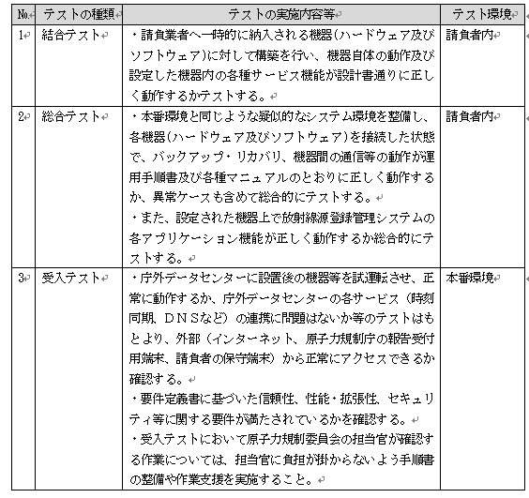
347 | ３．１３ 移行に関する事項
348 | 請負者は、移行対象を明確化し移行方法及び手順、スケジュールや実施体制等については原子力規制庁と調整の上、移行作業を実施すること。
349 | 現行システムから移行を行う対象サーバは、本文の添付資料『「放射線源登録管理システム」の庁外データセンター機器の更新に関わるハードウェア及びソフトウェアの仕様要件』に記載する機器を対象とする。
350 | 現行基盤踏襲環境の OS 及びソフトウェア等について、請負者が必要数を準備すること。
351 | (１) 移行リハーサル及び移行後作業
352 | 本システムのシステム移行及びデータ移行の手順は以下のとおりである
353 | ア． 移行リハーサル（移行データの検証、移行時間の測定等）
354 | ・ 請負者は原子力規制庁及び行政ＬＡＮ運用事業者と移行データの検証方法に関する認識合わせを行う。また「移行計画書」等に基づき移行リハーサルを実施し、移行リハーサルに向けた移行実施手順、移行スケジュールの検証を行う。なお、システム移行リハーサルは、システムの性格やリハーサルの結果によって、複数回実施する場合がある。
355 | イ． システム移行後作業
356 | 運用が安定していることを確認後、データ移行用に準備したデータが存在する場合は原子力規制庁の承認を得て、データの削除を行う。
357 | 請負者はシステム移行後、「移行実施結果報告書」を原子力規制庁へ提出すること。
358 | (２) 移行対象データ
359 | 「放射線源登録管理システム」の庁外データセンター機器の更新に関わるデータの移行の要否は、次の表のとおりとする。
360
361 | ３．１４ 教育に関する事項
362 | 請負者は、「放射線障害防止総合管理システム」と「放射線源登録管理システム」を運用する為の「運用管理者マニュアル」に変更が生じる場合は改訂版（あるいは新規版）を作成すること。変更が生じない場合においても、契約期間最終年度において最新版の「運用管理者マニュアル」の最新版を作成すること。作成にあたっては、以下の事項を考慮すること。
363 | 担当者の実施する操作に対応した構成であること。
364 | 画面キャプチャを用いて、表示や遷移のイメージを理解し易い構成であること。
365 | 操作マニュアルの利便性を考慮した表記方法や文書ボリュームであること。
366 | ３．１５ 運用に関する事項
367 | 請負者は、本システムの運用を支援するために必要な「運用計画書」及び「運用手順書」、「各種マニュアル」等を作成し、原子力規制庁の承認を受けること。
368 | 運用支援業務においては、以下の内容を実施すること。
369 | (１) 運用支援業務内容
370 | 本システムの運用支援業務に係る作業内容を以下に示す。
371 | ア 定常時対応
372 | (ア) バックアップ要件
373 | 既設のサーバ、ネットワーク機器等を用いたシステム（OS、ミドルウェアを含む。）及びデータのバックアップとリカバリ方法について、運用手順に変更がある場合は改訂した運用手順書を提示した上で実施すること。
374 | (イ) 構成管理
375 | 本システムの機器の構成情報や設定変更情報を管理し、構成に変更が必要な場合は、その理由や影響等を提案書として報告すること。
376 | 受注者は、構成の変更が行われた場合は、該当するドキュメント類（構成管理台帳等）を更新し、提出すること。
377 | 本業務は、構成の変更を管理するものであり、構成の変更作業自体は構成管理業務の範囲外とする。
378 | (ウ) セキュリティ管理
379 | 本システムで使用する各種ソフトウェアのセキュリティ情報等をメーカのサイトから収集し、本システムの運用上、必要なものについては本システムへの影響とあわせて報告し、本システムへのセキュリティパッチ等の適用の要否について担当官と協議すること。ただし、セキュリティパッチ等を適用するにあたり、本システムの開発アプリケーションソフトウェアに改修が必要な場合は、調査報告書を提出するとともに、その対応方法について担当官と協議を行うこと。
380 | 構成変更に該当するドキュメント類（構成管理台帳等）を更新し、提出すること。
381 | (エ) 問合せ対応
382 | 担当官からの本システムに関する問合せ（例えば、構成管理やセキュリティ管理等）への対応や操作についての支援すること。
383 | 本システムの利用者からの問合せに関し、担当官からその対応について問合せがあった場合は、これを支援すること。
384 | (オ) セキュリティ監査や各種調査への対応
385 | 原子力規制委員会が実施するセキュリティ監査等により、設定変更を伴う本システムへの対応指示等を受けた場合には、迅速な調査・検証を実施の上、対応について担当官と協議すること。
386 | 本システムに関する政府機関からの調査依頼あるいは対応指示事項に関して、担当官等から相談や調査依頼を受けた場合は、遅滞なく助言・参考資料提出等の支援を行うこと。
387 | (カ) 主任者管理情報へのアクセス記録の分析（放射線障害防止総合管理システムのみ）
388 | データベースに記録されている主任者管理画面での操作ログ（新規登録、更新、削除、検索、参照、印刷）を毎月取得し、アクセス状況の傾向等を分析した結果を報告すること。
389 | イ 報告書の提出
390 | (ア) 月次報告書
391 | 以下に示す項目について、月次で実施した作業の有無、内容等をまとめて報告書を提出すること。  問合せ対応  構成管理  セキュリティ管理
392 | (イ)年次報告書
393 | 年間の登録線源数及び事業者からの報告数を集計した統計資料をまとめた報告書を提出すること。
394 | ウ 事業者向けお知らせ掲示板への情報掲載（放射線源登録管理システムのみ）
395 | 「放射線源登録管理システム」において、平成２９年度末に職員PCと専用回線で接続しているデータセンターの線源システム（職員側サブ）の利用を停止した。この影響により担当官による「事業者向けお知らせ掲示板」の操作が不可能となったため、この代替として、担当官が提示するお知らせ情報を「放射線源登録管理システム」に掲載する作業を受注者が実施すること。
396 | エ 運用支援作業の改善提案
397 | 受注者は、年度末までに年間の運用・保守実績を取りまとめるとともに、必要に応じて運用・保守計画、運用・保守実施要領に対する改善提案を行うこと。
398 | オ 引継ぎ
399 | 受注者は、原子力規制委員会が本システムの更改を行う際には、次期システムにおける要件定義支援事業者及び設計・開発事業者等に対し、作業経緯、残存課題等に関する情報提供及び質疑応答等の協力を行うこと。
400 | 受注者は、本契約の終了後に他の運用・保守事業者が本システムの運用を受注した場合には、次期運用支援事業者に対し、作業経緯、残存課題等についての引継ぎを行うこと。
401 | カ ODB登録用シートの提出
402 | 本項は本調達の範囲外であるが、本業務の参考情報として基本事項を以下に示す。
403 | (ア) 各データの変更管理
404 | 情報システムの運用において、開発規模の管理、ハードウェアの管理、ソフトウェアの管理、回線の管理、外部サービスの管理、施設の管理、公開ドメインの管理、取扱情報の管理、情報セキュリティ要件の管理、指標の管理の各項目についてその内容に変更が生じる作業をしたときは、当該変更を行った項目
405 | (イ) 作業実績等の管理
406 | 情報システムの運用・保守中に取りまとめた作業実績、リスク、課題及び障害事由
407 | ３．１６ 保守に関する事項
408 | 請負者は、本システムにおける「保守計画書」及び「保守手順書」等を作成し、原子力規制庁の承認を受けること。
409 | 保守業務においては、以下の内容を考慮すること。
410 | (１) 保守業務内容
411 | 請負者の保守対象は、本調達のハードウェア、ソフトウェア製品とする。システム基盤を利用する各サブシステムの障害時においては、原子力規制庁、原子力規制庁ネットワーク事業者及び行政ＬＡＮ運用事業者と連携の上、原因解析支援、復旧支援を行うこと。
412 | ア 定常時対応
413 | 請負者は、「保守作業計画書」及び「保守実施要領」に基づき、保守作業の内容や工数などの作業実績状況（本システムの脆弱性への対応状況を含む。）、サービスレベルの達成状況、本システムの定期点検状況、リスク・課題の把握・対応状況について「月次報告書」に取りまとめ提出すること。
414 | 請負者は、月間の保守実績を評価し、達成状況が目標に満たない場合はその要因の分析を行うとともに、達成状況の改善に向けた対応策を提案すること。
415 | (ア) 稼働状態の確認
416 | 本システムの稼働を良好な状態に維持するため、半年に1回以上の頻度で、定期的に本システムの稼働状態等の確認を行うこと。
417 | 確認の結果、システムに異常、若しくは異常となる前兆が見られた場合は、担当官に報告するとともに、直ちに「イ 障害発生時対応」に示す障害対応の作業を行うものとする。
418 | (イ) 申請書閲覧サブシステム用データの登録（放射線障害防止総合管理システムのみ対象）
419 | 担当官の指示に従い、光ディスクファイル等の外部記録媒体に記録された申請書閲覧サブシステム用のデータを職員端末上で申請書閲覧サブシステムを用いて、申請者イメージファイルの検索・閲覧ができるようにファイル変換等の作業を行うこと。
420 | (ウ) クローズドLAN端末にインストールしたアプリケーションソフトウェアの保守（放射線障害防止総合管理システムのみ対象）
421 | 「放射線障害防止総合管理システム」について、職員の人事異動やクローズドLAN端末の故障交換等により、本システムの専用アプリケーションソフトウェアの再インストール等が必要になった場合には、担当官と調整の上、速やかに対応すること。 なお、クローズドLAN端末の仕様については次の表のとおりである。
422 | 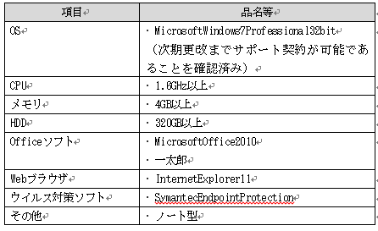
423 | イ 障害発生時対応
424 | 請負者は、本システムの障害発生時（又は発生が見込まれる時）には、原子力規制庁からの連絡を受け、障害発生時保守作業（原因調査、応急措置、報告等）を行うこと。障害には、情報セキュリティインシデントを含めるものとする。具体的な実施内容・手順は「保守作業計画書」及び「保守手順書」に基づいて行うこと。
425 | 請負者は、本システムの障害に関して事象の分析（発生原因、影響度、過去の発生実績、再発可能性等）を行い「障害対応報告書」を作成し、同様の事象が将来にわたって発生する可能性がある場合には、恒久的な対応策を提案すること。
426 | (ア) ハードウェア障害対応
427 | 障害の原因が本システムの機器にある場合は、速やかに原因の特定、障害部品の交換を行い、48時間以内を目標にサービスの復旧を行うこと。
428 | ハードウェア障害の復旧作業では、必要に応じて次に示す作業を実施すること。  システム停止・起動操作  ハードウェア復旧確認  ハードウェアの環境設定  バックアップの設定作業  バックアップデータのリストア  システム動作確認
429 | 上記作業の他、サービスの復旧にあたり必要となる作業が発生する場合には、担当官の承認を得た上で行うこと。
430 | (イ) ソフトウェア障害対応
431 | 障害の原因が本システムの機器に搭載されたOS、ミドルウェアにある場合は、速やかに原因の特定を行い、ソフトウェアメーカ等から対策用パッチ（若しくは対応するバージョンアップ版）が提供されているときには、その適用作業を行うこと。
432 | ソフトウェアメーカ等から対策用パッチが提供されていないときには、対策案の提示を行うこと。ただし、対策用のパッチを適用するにあたり本システムへの影響の有無について確認し報告すること。また、この場合において、本システムのプログラムに改修が必要な場合は、調査報告書を提出するとともに、その対応方法について担当官と協議を行った上で対応を行うこと。
433 | ソフトウェア障害の復旧作業では、必要に応じて次に示す作業を実施すること。  システム停止・起動操作  ソフトウェア復旧確認  ソフトウェアの環境設定  バックアップの設定作業  バックアップデータのリストア  システム動作確認
434 | 上記作業の他、サービスの復旧にあたり必要となる作業が発生する場合には、担当官の承認を得た上で行うこと。
435 | (ウ) 本システム用アプリケーションソフトウェア障害対応
436 | 障害の原因が本システム用のアプリケーションソフトウェアにある場合は、障害の解析結果を特定した上で、当該アプリケーションを復旧すること。
437 | 本システム用のアプリケーションソフトウェア障害の復旧作業では、本システムを運用継続するために必要となる改修を実施すること。
438 | ただし、改修に48時間以上を要する場合には、本システムを運用継続するための代替策（暫定処置を含む）の提案すること。
439 | アプリケーションソフトウェアの迅速性に担保がない等障害対応に支障を来す恐れがあると担当官が判断した場合には、請負者の責任と負担においてアプリケーション開発事業者に再委託の上、作業を実施すること。
440 | (エ) 外部システムに起因する障害対応
441 | 障害発生原因が本システム外のシステム（例えばクローズドLANネットワークシステム等）にある場合は、外部システム向けに解析結果をまとめ提出すること。
442 | 外部システム障害でその復旧に48時間以上を要する場合、本システムを運用継続するための対応策（暫定処置を含む）を検討して提案すること。
443 | 外部システム側の障害が復旧した後、システムの正常動作を確認すること。また、外部システムとの切り分け方法やシステムの正常動作の確認方法について具体的な提案をすること。
444 | ウ 報告書の提出
445 | (ア) 障害対応報告書
446 | 障害対応作業後、速やかに、障害内容、障害発生から復旧に至るまでの経過、障害発生原因、対応内容を記載した報告書を提出すること。
447 | (イ) 定期メンテナンス報告書
448 | 定期メンテナンスを実施した後速やかに、作業の日時、内容、結果、対応者を記載した報告書を提出すること。
449 | (ウ) 月次報告書
450 | 以下に示す項目について、月次で実施した作業の有無、内容等をまとめて報告書を提出すること。  障害対応報告  定期メンテナンス報告
451 | (エ) 年次報告書
452 | 年間の保守作業実績をとりまとめた報告書を提出すること。
453 | エ 保守作業の改善提案
454 | 請負者は、年度末までに必要に応じて「保守作業計画書」、及び「保守手順書」に対する改善提案を行うこと。
455 | オ 引継ぎ
456 | ・請負者は、原子力規制庁が本システムの更改を行う際には、次期のシステム更改における請負業者等に対し、作業経緯、残存課題、設計書等に関する情報提供及び質疑応答等の協力を行うこと。
457 | 添付資料：
458 | 「放射線源登録管理システム」の庁外データセンター機器の更新に関わるハードウェア及びソフトウェアの仕様要件
459 | ① 「放射線源登録管理システム」のハードウェア及びソフトウェアの要件仕様を示す。
460 | ② 共通仕様は「放射線源登録管理システム」を構成するハードウェア及びソフトウェア等の最低限必要な要求仕様を定義する。
461 | ③ なお、ハードウェア及びソフトウェアは5年間の保守サポート（ライセンス等）を含めるものとする。
462 | ④ 「放射線源登録管理システム」を構成するハードウェア等は1ラック 42ユニット構成に収納できること。
463 | 仮想基盤（ホスト）／ハードウェア（CPU）
464 | CPU 性能は2.30GHz相当以上を有すること。
465 | 各システムに必要な処理性能を割り当てられることが可能な x86 または x64 と同等のアーキテクチャ CPUを備えること。
466 | 仮想基盤（ホスト）／ハードウェア（メモリ）
467 | 各システムに必要な処理性能を割り当てられることが可能なメモリを備えること。
468 | メモリのエラー発生時にハードウェアにて自動的に誤りデータを補正できる機能(ECC 機能等)を有すること。
469 | メモリモジュールを最台24枚搭載可能であること。
470 | 768GB以上のメモリを搭載可能であること。
471 | 7.2Krpm 以上の回転速度を有すること。
472 | 仮想基盤（ホスト）／ハードウェア（ディスク装置）
473 | RAIDアレイ構成を搭載、ディスク装置の障害時にデータを保持できること。
474 | RAID 構成はRAID1以上とすること。
475 | 3.5インチハードディスクが搭載可能であること。
476 | 2.5インチハードディスクを最大10本搭載可能であること。
477 | 仮想基盤（ホスト）／ハードウェア（ＯＳブート専用モジュール）
478 | システムボード上にOSの起動を高速化するモジュール（SATA Flash モジュール）が搭載可能であること。
479 | 仮想基盤（ホスト）／ハードウェア（光学式ドライブ）
480 | OS ブート可能な DVD-ROM 及び CD-ROM の読
481 | み込みに対応していること。
482 | CD、DVD、Bul-ray ディスクへの書き込みは不可能とすること。
483 | 仮想基盤（ホスト）／ハードウェア（LAN インタフェース）
484 | 1000BASE-T/100BASE-TX/10BASE-T インタフェースを 4 ポート以上有し、10GBASE-Tを2ポート以上有すること。
485 | オンボードLANポートを用途に応じて選択できること。
486 | LANポートを最大16ポート以上搭載可能であること。
487 | 8Gbps 以上の転送速度を有すること。
488 | 仮想基盤（ホスト）／ハードウェア（サーバ監視機能）
489 | 管理コンソールは、故障箇所の実機イメージでの表示が可能であること。
490 | ハードウェアの監視やエラー通知が可能であること。
491 | 監視で取得したサーバ情報の過去のデータとの比較が可能であること。
492 | 仮想サーバのCPU・メモリ・HDDのリソースを定期的に監視し、しきい値を超えた場合にシステム管理者へ通知可能であること。
493 | サーバ異常発生時に、警告灯と連携して光や音で異常を通知可能であること。
494 | 仮想基盤（ホスト）／ソフトウェア（ＯＳ等）
495 | RedHatLinux Enterprise7以上とすること。
496 | ウイルス対策を行うこと。
497 | 仮想基盤（ホスト）／その他
498 | システムボード上にモジュールやコンポーネントの異常・故障を通知するLEDがあること。
499 | 故障したDIMMが、システムボード上のDIMMスロットのLED点灯で特定できること。
500 | PCIカード故障をボード上でLED通知が可能であること。
501 | SASアレイコントローラカードの故障をボード上でLED通知可能であること。
502 | 通電されていない状態でも、システムボード上にモジュールやコンポーネントの異常・故障をLED通知できること。
503 | システムボード上から、故障したファンのLED通知が可能であること。
504 | 外面でファンの故障予兆を通知可能であること。
505 | (CSSランプで故障予兆の表示ができる)
506 | 運用管理サーバ／ハードウェア（CPU）
507 | CPU 性能は2.30GHz相当以上を有すること。
508 | 各システムに必要な処理性能を割り当てられることが可能な x86 または x64 と同等のアーキテクチャ CPUを備えること。
509 | 運用管理サーバ／ハードウェア（メモリ）
510 | 各システムに必要な処理性能を割り当てられることが可能なメモリを備えること。
511 | メモリのエラー発生時にハードウェアにて自動的に誤りデータを補正できる機能(ECC 機能等)を有すること。
512 | メモリモジュールを最台24枚搭載可能であること。
513 | 768GB以上のメモリを搭載可能であること。
514 | 7.2Krpm 以上の回転速度を有すること。
515 | 運用管理サーバ／ハードウェア（ディスク装置）
516 | RAIDアレイ構成を搭載、ディスク装置の障害時にデータを保持できること。
517 | RAID 構成はRAID1以上とすること。
518 | 3.5インチハードディスクが搭載可能であること。
519 | 2.5インチハードディスクを最大10本搭載可能であること。
520 | 運用管理サーバ／ハードウェア（ＯＳブート専用モジュール）
521 | システムボード上にOSの起動を高速化するモジュール（SATA Flash モジュール）が搭載可能であること。
522 | 運用管理サーバ／ハードウェア（光学式ドライブ）
523 | OS ブート可能な DVD-ROM 及び CD-ROM の読
524 | み込みに対応していること。
525 | CD、DVD、Bul-ray ディスクへの書き込みは不可能とすること。
526 | 運用管理サーバ／ハードウェア（LAN インタフェース）
527 | 1000BASE-T/100BASE-TX/10BASE-T インタフェースを 4 ポート以上有し、10GBASE-Tを2ポート以上有すること。
528 | オンボードLANポートを用途に応じて選択できること。
529 | LANポートを最大16ポート以上搭載可能であること。
530 | 8Gbps 以上の転送速度を有すること。
531 | 運用管理サーバ／ハードウェア（サーバ監視機能）
532 | 管理コンソールは、故障箇所の実機イメージでの表示が可能であること。
533 | ハードウェアの監視やエラー通知が可能であること。
534 | 監視で取得したサーバ情報の過去のデータとの比較が可能であること。
535 | 仮想サーバのCPU・メモリ・HDDのリソースを定期的に監視し、しきい値を超えた場合にシステム管理者へ通知可能であること。
536 | サーバ異常発生時に、警告灯と連携して光や音で異常を通知可能であること。
537 | 運用管理サーバ／ソフトウェア（ＯＳ等）
538 | RedHatLinux Enterprise7以上とすること。
539 | ウイルス対策を行うこと。
540 | 運用管理サーバ／その他
541 | システムボード上にモジュールやコンポーネントの異常・故障を通知するLEDがあること。
542 | 故障したDIMMが、システムボード上のDIMMスロットのLED点灯で特定できること。
543 | PCIカード故障をボード上でLED通知が可能であること。
544 | SASアレイコントローラカードの故障をボード上でLED通知可能であること。
545 | 通電されていない状態でも、システムボード上にモジュールやコンポーネントの異常・故障をLED通知できること。
546 | システムボード上から、故障したファンのLED通知が可能であること。
547 | 外面でファンの故障予兆を通知可能であること。
548 | (CSSランプで故障予兆の表示ができる)
549 | ストレージ／ハードウェア（メモリ）
550 | 停電時にはシステムメモリ上のキャッシュデータを不揮発メモリに退避し、復電時までデータを保護すること。
551 | 特定のアクセスでキャッシュを占有しないように制限可能なこと。
552 | ストレージ／ハードウェア（コントローラ）
553 | コントローラ数は２つ以上有すること。
554 | ストレージ／ハードウェア（ホストインタフェース）
555 | 最大10Gbit/s（10GBASE-T）での接続が可能であること。
556 | iSCSIのインタフェースを4ポート以上有すること。
557 | ストレージ／ハードウェア（ディスク装置）
558 | 同一インチの異なる種類のディスクドライブを同一ドライブエンクロージャー内に混在搭載可能であること。
559 | データストア用ディスクとして、3TB 10Krpm(RAID1+0)を有すること。
560 | バックアップ用ディスクとして、3TB 7.2Krpm(RAID6)を有すること。
561 | ストレージ／ハードウェア（電力消費量）
562 | 使用頻度の低いディスクドライブに対し、一定期間ディスク回転を停止させ、消費電力を削減する運用が可能であること。
563 | ディスク回転の停止設定はGUIとCLIによりおこなえること。
564 | 回転停止期間のスケジューリングは、RAIDグループごとに設定が可能であること。
565 | 使用しない時間帯はディスクの回転停止に加え、ドライブへの電源供給を停止し、消費電力を削減する機能を有すること。
566 | ストレージ／ハードウェア（ディスク管理等）
567 | 予防交換が必要と判断したディスクドライブについて、冗長性を維持した状態でホットスペアディスクドライブへデータを自動コピーし、コピー完了後に自動切替えを行う機能を有すること。
568 | 高速リビルド機能を有すること。
569 | システム稼働中に、RAIDグループへディスクドライブを追加し、論理ボリューム（LUN）の新規作成が可能であること。
570 | ワイドストライピング機能により、複数のRAIDに跨ったボリュームを作成可能なこと。
571 | 論理ボリュームを仮想化し、それに割り当てる物理ディスクは実際に使用するだけのストレージ容量とすることで、ストレージ容量の効率的な利用と初期投資の抑制が可能であること。
572 | VMwareが提供する vStorage APIs for Array Integration(VAAI) をサポートしていること。
573 | ストレージ／その他（管理機能）
574 | 日本語によるGUI管理画面を提供すること。
575 | 運用者に割り当てられる権限（ロール）は６つ以上に細分化が可能なこと。
576 | イベントを外部サーバ（syslog サーバ）へ送信することが可能なこと。
577 | 不審者からのアクセスを考慮し、管理用GUIへのアクセスや設定変更情報を監査ログとして外部サーバ送信することが可能なこと。
578 | ネットワーク情報可視化ソフトウェア／ハードウェア及びソフトウェア（ＣＰＵ）
579 | 3.6GHz 8Core(Core i7-4790相当)以上
580 | ネットワーク情報可視化ソフトウェア／ハードウェア及びソフトウェア（メモリ）
581 | ８GB DDR3 1600MHz 以上
582 | ネットワーク情報可視化ソフトウェア／ハードウェア及びソフトウェア（ディスク）
583 | 250GB(7200rpm、SATA)以上
584 | ネットワーク情報可視化ソフトウェア／ハードウェア及びソフトウェア（ビデオカード）
585 | NVIDIA Geforce GT720(1024MB)以上
586 | ネットワーク情報可視化ソフトウェア／ハードウェア及びソフトウェア（ＯＳ）
587 | RedHatLinux(CentOS)6系以上
588 | ネットワーク情報可視化ソフトウェア／ハードウェア及びソフトウェア（基本仕様）
589 | センサー、ゲート、アラート情報収集、可視化機能等が稼働するハードウェアを提供すること。各機能が稼働するのに十分なスペックを有すること。可視化機能用のサーバ以外は、同一サーバ筐体上に構成することでもかまわない。
590 | いずれのサーバも、IEEE802.3abに準拠した1000BASE-Tインタフェースを2ポート以上有すること。
591 | センサー、ゲート、アラート情報収集、可視化機能はソフトウェアで提供され、本機能専用のハードウェアまたは仮想マシンに実装して提供できること。なお、対象となるセンサー数、ゲート数により費用が増大しないこと。
592 | ネットワークセグメント間のネットワークトラフィックを送信元／送信先IPアドレスを元に通信の軌跡で表示できること。
593 | ネットワークセングメント間のネットワークトラフィックの流量をパケット数、またはデータ量によりリアルタイムに表示できること。
594 | セキュリティ製品等から受信したイベント情報（セキュリティアラートログ）から必要情報を抽出・保存し、アラートが発生した内容を元に表示できること。
595 | パケットの詳細として以下の内容が可視化ソフトウェアのマップ画面上に表示できること。（パケットが取得された時間、送信元・送信先IPアドレス、プロトコル、送信元・送信先ポート番号
596 | 以下のプロトコルが表示できること。（UDP、TCP SYN、TCP SYN/ACK、TCP ACK、TCP、FIN、TCP RST、TCP PUSH、TCP OTHER（TCPの上記以外）、ICMP）
597 | センサーでネットワークトラフィックを取り込む方法として「既存ネットワーク機器のポートミラーリング」、「センサーと既存ネットワーク機器の間に設置したTAPで取り出したトラフィック」及び「sFlow（RFC3176）」が利用可能であること。
598 | センサーで受信したネットワークトラフィックデータの中から、データ部分を除いたヘッダー部分のみゲートへ送信することによりゲートへのネットワークトラフィック量を圧縮できること。
599 | フィルタリングの設定により、以下に関するネットワークトラフィック表示の選択ができること。（送信元IPアドレスと送信先IPアドレスの組合せ、プロトコル、送信元ポート番号と送信先ポート番号の組合せ、プロトコルと送信先／送信元ポート番号の組合せ）
600 | 1つのネットワークセグメントが256個のブロックで表現され、その1つのブロックを選択することにより、選択したネットワークの下位ネットワークが表示されること。また、マウス操作により上位ネットワークが描画できること。
601 | 可視化ソフトウェアで受信したトラフィック情報の1パケットずつネットワークオブジェクトとしてマップ画面上に描画し、ネットワークトラフィックの流れ、流量の混み具合が識別できること。
602 | ネットワークトラフィックの流量の多寡に従い、軌跡を色分けして表示できること。また、軌跡の高低、太さにより、流量を表示できること。
603 | 過去に取得したpcap形式のファイルを入力データとして、オンラインの場合と同様にオフラインでも可視化ソフトウェアのマップ画面上で描画できること。
604 | マップ画面は、マウス操作により3次元で動かすことができること。
605 | セキュリティ製品等から受信したイベント情報の内容に応じたレベル付けが可能なこと。
606 | マップ画面上へレベル付けされたアラートオブジェクトが描画されること。
607 | 可視化ソフトウェアのマップ画面上で入力として受けたイベント情報（セキュリティアラートログ）が、全イベントまたはセキュリティ製品単位で確認できること。
608 | 可視化ソフトウェアのマップ画面上に表示されたイベント情報（セキュリティアラートログ）の表示位置（上下）、大きさ、または回転等によって、発生箇所（アラート発生元／発生先）、アラート数やアラート鮮度が識別できること。
609 | 独自に作成したマップ画面を可視化ソフトウェアに取り込んで、そのマップ画面上にトラフィック情報やイベント情報が描画できること。
610 | フィルタリング設定で、以下に関するトラフィックまたはイベント情報の選択ができること。（受信したセキュリティ製品の種類、現在時刻から過去、設定した秒数以内のアラート、指定したアラートレベル以上のアラート、指定したプロトコル（TCP、UDP、ICMP、その他）、指定したアラートメッセージ、送信元IPアドレスと送信先IPアドレスの組合せ、送信元ポート番号と送信先ポート番号の組合せ）
611 | 監視アプライアンス／ハードウェア（インタフェース）
612 | eSATA (SATA II)のポートを１つ以上有し 、10/100/1000Base-Tでの接続が可能なこと。
613 | 監視アプライアンス／ハードウェア（内部ストレージ）
614 | 256GB以上を有すること。
615 | 監視アプライアンス／基本仕様（監視機能）
616 | Ping監視が可能であること。
617 | VMware環境の自動監視が可能なこと。
618 | 監視アプライアンス／基本仕様（グラフィカル表示機能）
619 | Webによるステータス表示と監視設定が可能なこと。
620 | リアルタイムグラフ表示、グラフ一覧表示が可能なこと。
621 | 監視アプライアンス／基本仕様（障害検知、通知機能）
622 | 障害項目、イベント履歴の表示が可能であること。
623 | メール通知が可能であること。
624 | 監視アプライアンス／基本仕様（その他）
625 | 監視設定のバックアップ機能を有すること。
626 | バックアップ装置／ハードウェア（筐体・構成）
627 | １ＴＢカートリッジ（ＲＤＸ）を８本以上搭載できること。
628 | バックアップ装置／ハードウェア（インタフェース）
629 | 最大10Gbit/s（10GBASE-T）での接続が可能であること。
630 | iSCSIのインタフェースを有すること。
631 | バックアップ装置／ソフトウェア（バックアップ）
632 | 仮想サーバ（ゲスト）のバックアップに対応できること。
633 | ファイアウォール／ハードウェア（スループット）
634 | ファイアウォールスループットは最大2.5 Gbpsが可能なこと。
635 | DMZ/LANとセグメントを分割、公開サーバへのアクセス許可や冗長等の設定が可能なこと。
636 | ファイアウォール／その他
637 | GUI管理画面を提供すること。
638 | ＵＴＭ機能を有すること。
639 | 高可用性（HA）構成に対応できること。
640 | スッチングハブ／ハードウェア（構成）
641 | 冗長構成とすること。
642 | スッチングハブ／ハードウェア（インタフェース）
643 | 10/100/1000Base-Tでの接続が可能で２４ポートを有すること。
644 | 1000BASE-T/10GBASE-Tポートに６ポート以上拡張が可能なこと。
645 | スッチングハブ／ハードウェア（基本仕様）
646 | スタック構成が可能であること。
647 | 標準MIBによる監視が可能であること。
648 | ラックコンソール／ハードウェア（基本仕様）
649 | KVM スイッチを本装置後部に 1 台搭載すること。ホットキーによりサーバを切り替えられること。
650 | 17 インチＴＦＴ（SXGA）モニタを搭載すること。
651 | OADG 準拠の１０９Ａ日本語キーボードを搭載すること。
652 | ポインティングデバイス（タッチパッド）を搭載すること。
653 | 保守用機器／ハードウェア及びソフトウェア（請負者用ＰＣ端末／ＶＰＮ装置／終端装置）
654 | ・請負者が庁外データセンターに接続しリモート環境で保守可能な機器及びソフトウェアを検討すること。
655 | ・ＰＣ端末生体認証等のアクセス制限をかけていること。
656 | ・ウイルス対策を行うこと。
657 | ・設置場所は保守関係者のみが入室可能なセキュリティ認証（認証番号やカードキー等）を設けた執務環境とすること。

